Inhalt
 |  |  |  | Hyperlink auf Tabellen
DECKBLATT |  | Stat-Km |  | in Zelle A3
 | Seite | von/bis | Bezeichnung | Link
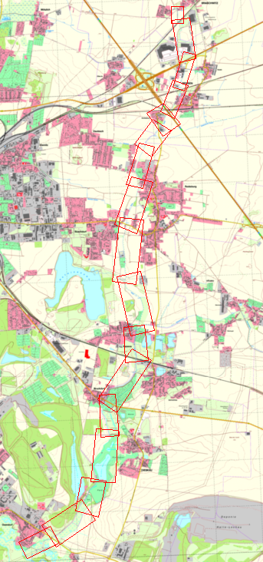
 | 1 | - | Deckblatt
 | 2+3 | - | Zusammenstellung Flächen | Zusammenstellung
 | 4 | 0+000 - 0+670 | Mündung in die Weiße Elster bis Brücke L170 | gehe zu Blatt 1
 | 5 | 0+672 - 1+695 | Brücke L170 bis Einlauf Mühlgraben | gehe zu Blatt 2
 | 6 | 1+695 - 2+468 | Einlauf Mühlgraben bis Brücke Mühlenteich | gehe zu Blatt 3
 | 7 | 2+482 - 3+709 | Brücke Mühlteich bis Brücke 3+716 | gehe zu Blatt 4
 | 8 | 3+716 - 4+509 | Brücke 3+716 bis Brücke Zieglerstrasse | gehe zu Blatt 5
 | 9 | 4+525 - 5+778 | Brücke Zieglerstr. (B6) bis Bahndamm | gehe zu Blatt 6
 | 10 | 5+816 - 6+419 | Bahndamm bis Brücke Reideburger Str. | gehe zu Blatt 7
 | 11 | 6+428 - 7+682 | Br. Reideburger Str. bis ZL Graben v. Hufeisensee | gehe zu Blatt 8
 | 12 | 7+682 - 8+933 | Zulauf v. Hufeisensee bis Brücke Delitzscher Str. | gehe zu Blatt 9
 | 13 | 8+944 - 9+917 | Brücke Delitzscher Str. bis Brücke Paul-Singer-Str. | gehe zu Blatt 10
 | 14 | 9+925 - 10+769 | Brücke Paul-Singer-Str. bis Zulauf Dautzsch | gehe zu Blatt 11
 | 15 | 10+769 - 11+276 | Zulauf Dautzsch bis Brücke "LPG" Stichelsdorf | gehe zu Blatt 12
 | 16 | 11+305 - 11+703 | Brücke "LPG" Stichelsdorf bis Brücke BAB 14 | gehe zu Blatt 13
 | 17 | 11+740 - 12+430 | Brücke BAB 14 bis Brücke Zöberitzer Str. | gehe zu Blatt 14
 | 18 | 12+447 - 13+143 | Brücke Zöberitzer Str. bis Abschwenk von B100 | gehe zu Blatt 15
 | 19 | 13+143 - 14+152 | Abschwenk von B100 bis Eisenbahnbrücke | gehe zu Blatt 16
 | 20 | 14+170 - 14+443 | Eisenbahnbrücke bis Brücke Zöberitzer Weg | gehe zu Blatt 17

Blatt1
 | Stat. | Beschreibung | Abst. | Längen (m) |  |  |  | Breiten (m) |  |  | Gew. | Böschungen |  | Randstreifen |  | So | Böschg |  | Randstr |  | Stat. | innerorts
zurück zum Inhaltsverzeichnis | Km | (Trivialbezeichnung) | Achse | li. BOK | re. BOK | Sohle | li. Bö | re. Bö | li. Rand | re. Rand | Sohle | links | rechts | links | rechts |  | li | re | li | re | Km | außerorts
 | 0.000 | Mündung in die W. Elster |  |  |  | 6.5 | 1.2 | 1.8 |  |  |  |  |  |  |  |  |  |  |  |  | 0.000
 | 0.064 |  | 64 | 68 | 62 | 5.6 | 1.1 | 1.7 | 3.0 | 1.0 | 387.2 | 78.2 |  | 102.0 |  | x | x |  | x |  | 0.064 | innerorts
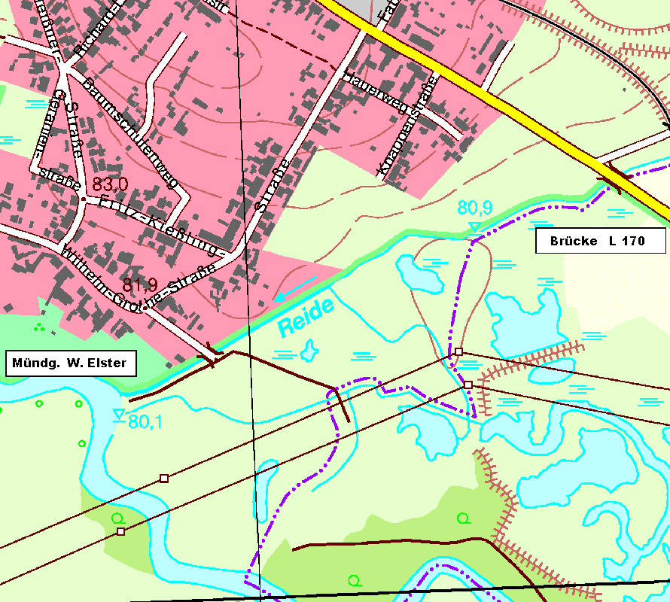
 | 0.118 | Brücke AL | 54 | 52 | 51 | 6.0 | 0.9 | 3.3 | 3.0 | 1.0 | 313.2 | 52.0 |  | 156.0 |  | x | x |  | x |  | 0.118 | innerorts
 | 0.122 | Brücke EL | 4 |  |  | 4.3 | 1.0 | 2.4 |  |  |  |  |  |  |  |  | x |  |  |  | 0.122 | innerorts
 | 0.138 | Zaun re. | 16 | 16 | 18 | 3.8 | 1.0 | 1.7 | 3.0 | 1.0 | 64.8 | 16.0 |  | 24.0 |  | x | x |  | x |  | 0.138 | innerorts
 | 0.227 | Zaun re. | 89 | 87 | 87 | 3.6 | 1.0 | 1.4 | 3.0 | 1.0 | 329.3 | 87.0 |  | 261.0 |  | x | x |  | x |  | 0.227 | innerorts
 | 0.256 | Zaun re. | 29 | 28 | 29 | 3.4 | 0.9 | 1.0 | 3.0 | 1.0 | 101.5 | 26.6 |  | 84.0 |  | x | x |  | x |  | 0.256 | innerorts
 | 0.310 | Zaun re. | 54 | 53 | 54 | 3.6 | 0.4 | 0.7 | 3.0 | 1.0 | 189.0 | 34.5 |  | 159.0 |  | x | x |  | x |  | 0.310 | innerorts
 | 0.353 |  | 43 | 43 | 44 | 2.9 | 1.0 | 3.2 | 1.0 | 3.0 | 139.7 | 30.1 | 85.8 | 86.0 | 88.0 | x | x | x | x | x | 0.353 | außerorts
 | 0.454 |  | 101 | 101 | 114 | 2.4 | 0.6 | 7.3 | 1.0 | 3.0 | 267.7 | 80.8 | 598.5 | 101.0 | 342.0 | x | x | x | x | x | 0.454 | außerorts
 | 0.533 | Zaun li. | 79 | 80 | 75 | 3.3 | 2.1 | 1.1 | 1.0 | 3.0 | 225.2 | 108.0 | 315.0 |  | 225.0 | x | x | x |  | x | 0.533 | außerorts
 | 0.626 | Zaun li. | 93 | 94 | 90 | 3.1 | 3.3 | 6.3 | 1.0 | 3.0 | 297.6 | 253.8 | 333.0 |  | 270.0 | x | x | x |  | x | 0.626 | außerorts
 | 0.662 | AL Brücke L170 | 36 | 39 | 34 | 4.1 | 4.1 | 3.9 | 1.0 | 3.0 | 129.6 | 144.3 | 173.4 |  | 102.0 | x | x | x |  | x | 0.662 | innerorts

 |  | Summen innerorts

Mündung in die Weiße Elster bis Brücke L170
 | 12 | Summen | 662 | 661.0 | 658.0 |  |  |  |  |  | 2,444.7 | 911.3 | 1,505.7 | 973.0 | 1,027.0 | -7 | -6 | -13 | -10 | -13 | -18
 |  |  |  |  |  |  |  |  |  |  |  |  | Flächenmaße in m² |  |  | Berechnete Abschnitte
 | Lage / Gewässer |  | innerorts |  | und außerorts (310 m) |  |  |  |  |  |  | Reide
 | Abschnitt von / bis |  | Mündung in die Weiße Elster bis Brücke L170
 | Aufmaß vom Monat /Jahr |  | März | 2009
 | Vermesser |  | TERRA-DATA GmbH |  |  |  |  |  |  |  |  |  |  | Blatt | 1
 |  |  | Sangerhausen |  |  |  |  |  |  |  |  |  |  | Nr

Blatt2
 | Stat. | Beschreibung | Abst. | Längen (m) |  |  |  | Breiten (m) |  |  | Gew. | Böschungen |  | Randstreifen |  | So | Böschg |  | Randstr |  | Stat. | innerorts
zurück zum Inhaltsverzeichnis | Km | (Trivialbezeichnung) | Achse | li. BOK | re. BOK | Sohle | li. Bö | re. Bö | li. Rand | re. Rand | Sohle | links | rechts | links | rechts |  | li | re | li | re | Km | außerorts
 | 0.672 | EL Brücke L170 |  |  |  | 3.9 | 2.4 | 2.7 |  | 3.0 |  |  |  |  |  | x | x | x | x | x | 0.672
 | 0.747 | AL Bahndamm | 75 | 72 | 80 | 3.7 | 0.7 | 1.1 | 0.0 | 3.0 | 285.0 | 111.6 | 152.0 | 0.0 | 225.0 | x | x | x | x | x | 0.747 | innerorts
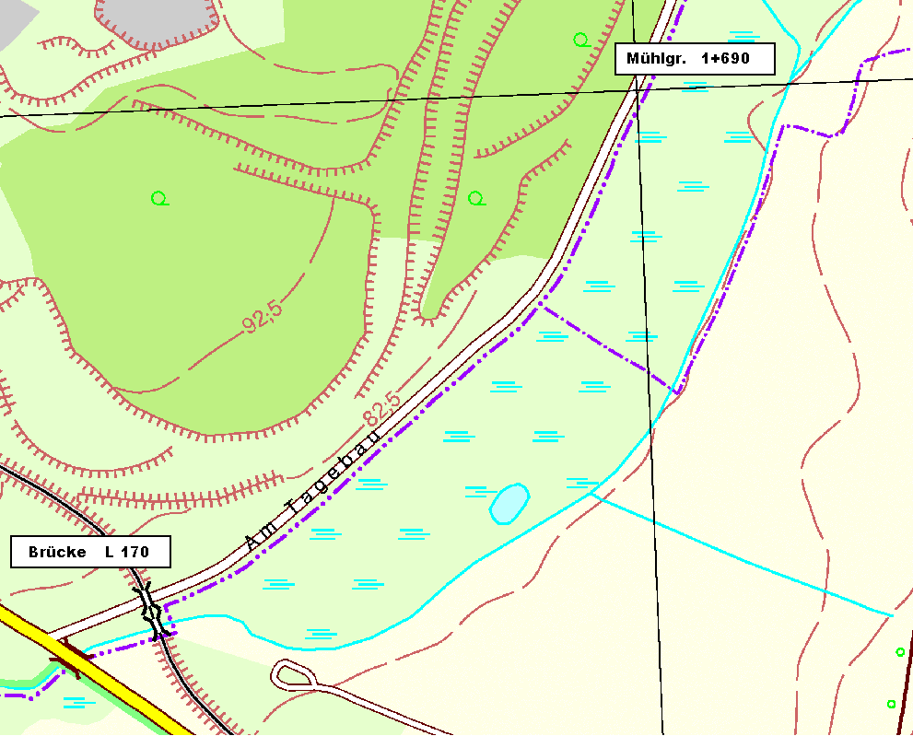
 | 0.752 | EL Bahndamm | 5 |  |  | 4.1 | 2.7 | 0.8 | 1.0 | 1.0 | 19.5 |  |  | 5.0 | 5.0 | x |  |  | x | x | 0.752 | außerorts
 | 0.859 |  | 107 | 106 | 110 | 4.3 | 0.6 | 1.7 | 3.0 | 0.0 | 449.4 | 174.9 | 137.5 | 3.0 |  | x | x | x | x |  | 0.859 | außerorts
 | 0.900 |  | 41 | 41 | 40 | 5.2 | 0.9 | 1.1 | 3.0 | 0.0 | 194.8 | 30.8 | 56.0 | 3.0 |  | x | x | x | x |  | 0.900 | außerorts
 | 0.916 | Graben li. | 16 | 18 | 15 | 5.4 | 1.2 | 0.6 | 3.0 | 0.0 | 84.8 | 18.9 | 12.8 | 3.0 |  | x | x | x | x |  | 0.916 | außerorts
 | 1.007 |  | 91 | 93 | 88 | 4.5 | 0.6 | 1.4 | 3.0 | 0.0 | 450.4 | 83.7 | 88.0 | 3.0 |  | x | x | x | x |  | 1.007 | außerorts
 | 1.043 |  | 36 | 36 | 36 | 4.3 | 1.3 | 1.0 | 3.0 | 0.0 | 158.4 | 34.2 | 43.2 | 3.0 |  | x | x | x | x |  | 1.043 | außerorts
 | 1.198 |  | 155 | 154 | 155 | 4.0 | 1.9 | 2.3 | 3.0 | 0.0 | 643.3 | 246.4 | 255.8 | 3.0 |  | x | x | x | x |  | 1.198 | außerorts
 | 1.394 |  | 196 | 198 | 193 | 4.6 | 1.7 | 1.7 | 3.0 | 0.0 | 842.8 | 356.4 | 386.0 | 3.0 |  | x | x | x | x |  | 1.394 | außerorts
 | 1.549 | Einfriedung li. | 155 | 157 | 155 | 4.8 | 3.3 | 1.1 | 3.0 | 0.0 | 728.5 | 392.5 | 217.0 | 3.0 |  | x | x | x | x |  | 1.549 | außerorts
 | 1.620 | Einfriedung li. | 71 | 70 | 71 | 4.6 | 2.7 | 2.5 | 3.0 | 0.0 | 333.7 | 210.0 | 127.8 | 3.0 |  | x | x | x | x |  | 1.620 | außerorts
 | 1.655 | Holzsteg | 35 | 35 | 35 | 4.7 | 1.2 | 2.2 | 3.0 | 0.0 | 162.7 | 68.3 | 82.3 | 3.0 | 105.0 | x | x | x | x | x | 1.655 | außerorts
 | 1.695 | Einlauf Mühlgraben | 40 | 42 | 39 | 2.9 | 0.4 | 0.5 | 3.0 | 0.0 | 152.0 | 33.6 | 52.7 | 3.0 | 120.0 | x | x | x | x | x | 1.695 | außerorts

Brücke L170 bis Einlauf Mühlgraben

 | 13 | Summen | 1,023 | 1,022.0 | 1,017.0 |  |  |  |  |  | 4,505.3 | 1,761.2 | 1,610.9 | 38.0 | 455.0 | -4 | -5 | -5 | -4 | -13 | -17
 |  |  |  |  |  |  |  |  |  |  |  |  | Flächenmaße in m² |  |  | Berechnete Abschnitte
 | Lage / Gewässer |  | außerorts |  | und innerorts (75 m) |  |  |  |  |  |  | Reide
 | Abschnitt von / bis |  | Brücke L170 bis Einlauf Mühlgraben
 | Aufmaß vom Monat /Jahr |  | März | 2009
 | Vermesser |  | TERRA-DATA GmbH |  |  |  |  |  |  |  |  |  |  | Blatt | 2
 |  |  | Sangerhausen |  |  |  |  |  |  |  |  |  |  | Nr

Blatt3
 | Stat. | Beschreibung | Abst. | Längen (m) |  |  |  | Breiten (m) |  |  | Gew. | Böschungen |  | Randstreifen |  | So | Böschg |  | Randstr |  | Stat. | innerorts
zurück zum Inhaltsverzeichnis | Km | (Trivialbezeichnung) | Achse | li. BOK | re. BOK | Sohle | li. Bö | re. Bö | li. Rand | re. Rand | Sohle | links | rechts | links | rechts |  | li | re | li | re | Km | außerorts
 | 1.695 | Einlauf Mühlgraben |  |  |  | 2.9 | 0.4 | 0.5 |  |  |  |  |  |  |  |  |  |  |  |  | 1.695
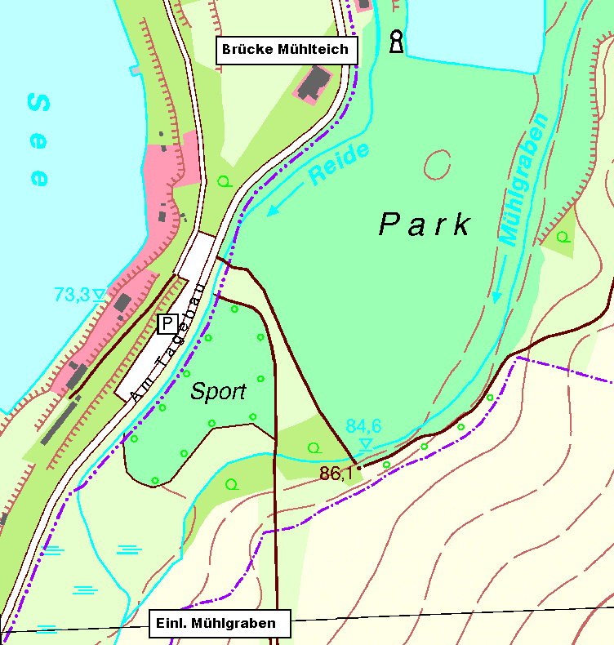
 | 1.794 |  | 99 | 98 | 100 | 3.5 | 0.8 | 0.5 | 0.0 | 3.0 | 316.8 | 58.8 | 50.0 | 0.0 | 300.0 | x | x | x | x | x | 1.794 | außerorts
 | 1.929 |  | 135 | 132 | 137 | 4.4 | 0.9 | 0.7 | 1.0 | 3.0 | 533.3 | 112.2 | 82.2 | 132.0 | 411.0 | x | x | x | x | x | 1.929 | außerorts
 | 2.052 |  | 123 | 124 | 122 | 3.6 | 1.4 | 2.4 | 1.0 | 3.0 | 492.0 | 142.6 | 189.1 | 124.0 | 366.0 | x | x | x | x | x | 2.052 | außerorts
 | 2.158 |  | 106 | 107 | 106 | 3.9 | 5.3 | 2.8 | 1.0 | 3.0 | 397.5 | 358.5 | 275.6 | 107.0 | 318.0 | x | x | x | x | x | 2.158 | außerorts
 | 2.162 | AL Brücke am Parkplatz | 4 | 7 | 6 | 3.7 | 2.3 | 2.7 | 1.0 | 1.0 | 15.2 | 26.6 | 16.5 | 7.0 | 6.0 | x | x | x | x | x | 2.162 | außerorts
 | 2.168 | EL Brücke am Parkplatz | 6 |  |  | 3.9 | 2.7 | 2.7 |  |  |  |  |  |  |  |  |  |  |  |  | 2.168 | außerorts
 | 2.198 |  | 30 | 30 | 29 | 3.7 | 2.7 | 2.3 | 1.0 | 1.0 |  |  |  |  |  |  |  |  |  |  | 2.198 | außerorts
 | 2.254 |  | 56 | 58 | 59 | 3.4 | 2.8 | 2.7 | 1.0 | 1.0 |  |  |  |  |  |  |  |  |  |  | 2.254 | außerorts
 | 2.366 | Graben li. | 112 | 109 | 112 | 2.7 | 3.5 | 7.8 | 1.0 | 1.0 |  |  |  |  |  |  |  |  |  |  | 2.366 | außerorts
 | 2.464 |  | 98 | 104 | 90 | 2.8 | 5.1 | 7.0 | 1.0 | 1.0 |  |  |  |  |  |  |  |  |  |  | 2.464 | außerorts
 | 2.468 | AL Brücke Mühlteich | 4 | 4 | 4 | 2.5 | 3.3 | 5.3 | 1.0 | 1.0 |  |  |  |  |  |  |  |  |  |  | 2.468 | außerorts
 |  |  |  |  |  |  |  |  |  |  |  |  |  |  |  | x | x | x | x | x
 |  |  |  |  |  |  |  |  |  |  |  |  |  |  |  | x | x | x | x | x
 |  |  |  |  |  |  |  |  |  |  |  |  |  |  |  | x | x | x | x | x
 |  |  |  |  |  |  |  |  |  |  |  |  |  |  |  | x | x | x | x | x
 |  |  |  |  |  |  |  |  |  |  |  |  |  |  |  | x | x | x | x | x
 |  |  |  |  |  |  |  |  |  |  |  |  |  |  |  | x | x | x | x | x
 |  |  |  |  |  |  |  |  |  |  |  |  |  |  |  | x | x | x | x | x
 |  |  |  |  |  |  |  |  |  |  |  |  |  |  |  | x | x | x | x | x
 |  |  |  |  |  |  |  |  |  |  |  |  |  |  |  | x | x | x | x | x
 |  |  |  |  |  |  |  |  |  |  |  |  |  |  |  | x | x | x | x | x
 |  |  |  |  |  |  |  |  |  |  |  |  |  |  |  | x | x | x | x | x
 |  |  |  |  |  |  |  |  |  |  |  |  |  |  |  | x | x | x | x | x
 |  |  |  |  |  |  |  |  |  |  |  |  |  |  |  | x | x | x | x | x
 |  |  |  |  |  |  |  |  |  |  |  |  |  |  |  | x | x | x | x | x
 |  |  |  |  |  |  |  |  |  |  |  |  |  |  |  | x | x | x | x | x
 |  |  |  |  |  |  |  |  |  |  |  |  |  |  |  | x | x | x | x | x
 |  |  |  |  |  |  |  |  |  |  |  |  |  |  |  | x | x | x | x | x
 |  |  |  |  |  |  |  |  |  |  |  |  |  |  |  | x | x | x | x | x
 |  |  |  |  |  |  |  |  |  |  |  |  |  |  |  | x | x | x | x | x
 | 11 | Summen | 773 | 773.0 | 765.0 |  |  |  |  |  | 1,754.7 | 698.7 | 613.4 | 370.0 | 1,401.0 | 5 | 5 | 5 | 5 | 5 | -19
 |  |  |  |  |  |  |  |  |  |  |  |  | Flächenmaße in m² |  |  | Berechnete Abschnitte
Einlauf Mühlgraben bis Brücke Mühlenteich | Lage / Gewässer |  | außerorts |  |  |  |  |  |  |  |  | Reide
 | Abschnitt von / bis |  | Einlauf Mühlgraben bis Brücke Mühlenteich
 | Aufmaß vom Monat /Jahr |  | März | 2009
 | Vermesser |  | TERRA-DATA GmbH |  |  |  |  |  |  |  |  |  |  | Blatt | 3
 |  |  | Sangerhausen |  |  |  |  |  |  |  |  |  |  | Nr

Blatt4
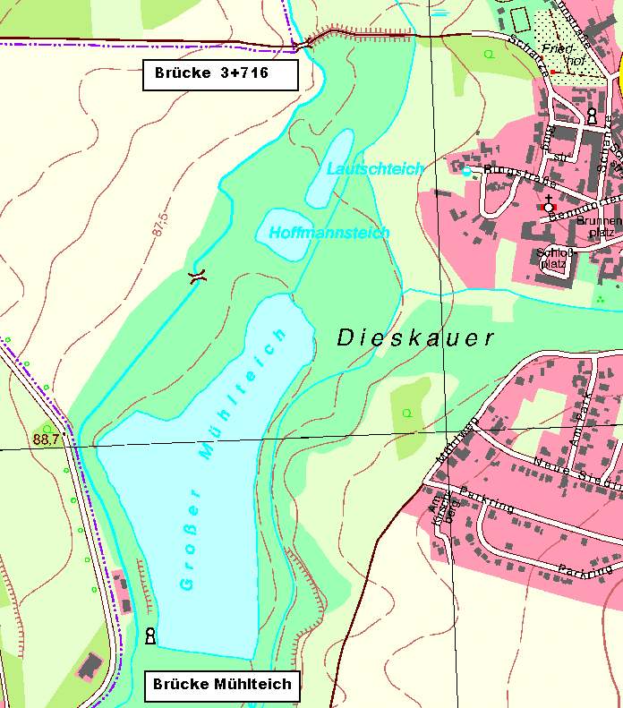
 | Stat. | Beschreibung | Abst. | Längen (m) |  |  |  | Breiten (m) |  |  | Gew. | Böschungen |  | Randstreifen |  | So | Böschg |  | Randstr |  | Stat. | innerorts
zurück zum Inhaltsverzeichnis | Km | (Trivialbezeichnung) | Achse | li. BOK | re. BOK | Sohle | li. Bö | re. Bö | li. Rand | re. Rand | Sohle | links | rechts | links | rechts |  | li | re | li | re | Km | außerorts
 | 2.482 | EL Brücke Mühlenteich |  |  |  | 2.6 | 2.2 | 4.3 |  |  |  |  |  |  |  |  |  |  |  |  | 2.482
 | 2.540 | Ufer z.T. Rasengitter | 58 | 59 | 59 | 1.7 | 4.3 | 1.4 | 1.0 | 1.0 | 124.7 |  |  |  |  | x |  |  |  |  | 2.540 | außerorts
 | 2.670 | Zaun re. | 130 | 132 | 129 | 2.6 | 7.0 | 1.7 | 1.0 | 1.0 | 279.5 |  |  |  |  | x |  |  |  |  | 2.670 | außerorts
 | 2.743 |  | 73 | 72 | 70 | 2.2 | 9.8 | 2.7 | 1.0 | 1.0 | 175.2 |  |  |  |  | x |  |  |  |  | 2.743 | außerorts
 | 2.755 |  | 12 | 10 | 18 | 1.8 | 15.9 | 12.5 | 1.0 | 1.0 | 24.0 |  |  |  |  | x |  |  |  |  | 2.755 | außerorts
 | 2.915 |  | 160 | 150 | 163 | 3.1 | 10.1 | 5.2 | 1.0 | 1.0 | 392.0 |  |  |  |  | x |  |  |  |  | 2.915 | außerorts
 | 3.022 |  | 107 | 102 | 108 | 3.2 | 3.8 | 3.9 | 1.0 | 1.0 | 337.0 |  |  |  |  | x |  |  |  |  | 3.022 | außerorts
 | 3.111 |  | 89 | 87 | 90 | 2.4 | 2.2 | 3.1 | 1.0 | 1.0 | 249.2 |  |  |  |  | x |  |  |  |  | 3.111 | außerorts
 | 3.184 |  | 73 | 73 | 73 | 2.1 | 2.4 | 1.4 | 1.0 | 1.0 | 164.2 |  |  |  |  | x |  |  |  |  | 3.184 | außerorts
 | 3.248 |  | 64 | 67 | 65 | 3.1 | 1.4 | 2.6 | 1.0 | 1.0 | 166.4 |  |  |  |  | x |  |  |  |  | 3.248 | außerorts
 | 3.342 | Zulaufgraben links | 94 | 96 | 96 | 2.4 | 1.6 | 3.5 | 1.0 | 1.0 | 258.5 | 144.0 | 292.8 | 96.0 | 96.0 | x | x | x | x | x | 3.342 | außerorts
 | 3.390 |  | 48 | 44 | 48 | 1.6 | 2.2 | 3.2 | 1.0 | 1.0 | 96.0 | 83.6 | 160.8 | 44.0 | 48.0 | x | x | x | x | x | 3.390 | außerorts
 | 3.498 |  | 108 | 107 | 110 | 2.2 | 2.4 | 2.2 | 1.0 | 1.0 | 205.2 | 246.1 | 297.0 | 107.0 | 110.0 | x | x | x | x | x | 3.498 | außerorts
 | 3.596 |  | 98 | 100 | 98 | 2.5 | 1.6 | 1.8 | 1.0 | 1.0 | 230.3 | 200.0 | 196.0 | 100.0 | 98.0 | x | x | x | x | x | 3.596 | außerorts
 | 3.650 | Abschlagbauwerk Mühlgr. | 54 | 57 | 52 | 2.7 | 1.2 | 2.7 | 1.0 | 1.0 | 140.4 | 79.8 | 117.0 | 57.0 | 52.0 | x | x | x | x | x | 3.650 | außerorts
 | 3.709 | AL Brücke 3+716 | 59 | 58 | 58 | 3.6 | 6.3 | 6.2 | 1.0 | 1.0 | 185.9 | 217.5 | 258.1 | 58.0 | 58.0 | x | x | x | x | x | 3.709 | außerorts
 |  |  |  |  |  |  |  |  |  |  |  |  |  |  |  | x | x | x | x | x
 |  |  |  |  |  |  |  |  |  |  |  |  |  |  |  | x | x | x | x | x
 |  |  |  |  |  |  |  |  |  |  |  |  |  |  |  | x | x | x | x | x
 |  |  |  |  |  |  |  |  |  |  |  |  |  |  |  | x | x | x | x | x
 |  |  |  |  |  |  |  |  |  |  |  |  |  |  |  | x | x | x | x | x
 |  |  |  |  |  |  |  |  |  |  |  |  |  |  |  | x | x | x | x | x
 |  |  |  |  |  |  |  |  |  |  |  |  |  |  |  | x | x | x | x | x
 |  |  |  |  |  |  |  |  |  |  |  |  |  |  |  | x | x | x | x | x
 |  |  |  |  |  |  |  |  |  |  |  |  |  |  |  | x | x | x | x | x
 |  |  |  |  |  |  |  |  |  |  |  |  |  |  |  | x | x | x | x | x
 |  |  |  |  |  |  |  |  |  |  |  |  |  |  |  | x | x | x | x | x
 |  |  |  |  |  |  |  |  |  |  |  |  |  |  |  | x | x | x | x | x
 |  |  |  |  |  |  |  |  |  |  |  |  |  |  |  | x | x | x | x | x
 |  |  |  |  |  |  |  |  |  |  |  |  |  |  |  | x | x | x | x | x
 |  |  |  |  |  |  |  |  |  |  |  |  |  |  |  | x | x | x | x | x
 | 15 | Summen | 1,227 | 1,214.0 | 1,237.0 |  |  |  |  |  | 3,028.5 | 971.0 | 1,321.7 | 462.0 | 462.0 | 15 | 6 | 6 | 6 | 6 | -15
 |  |  |  |  |  |  |  |  |  |  |  |  | Flächenmaße in m² |  |  | Berechnete Abschnitte
 | Lage / Gewässer |  | außerorts |  | 310 m |  |  |  |  |  |  | Reide
Brücke Mühlteich bis Brücke 3+716 | Abschnitt von / bis |  | Brücke Mühlteich bis Brücke 3+716 |  |  |  | (Dieskauer Park)
 | Aufmaß vom Monat /Jahr |  | März | 2009
 | Vermesser |  | TERRA-DATA Gmbh |  |  |  |  |  |  |  |  |  |  | Blatt | 4
 |  |  | Sangerhausen |  |  |  |  |  |  |  |  |  |  | Nr

Blatt5
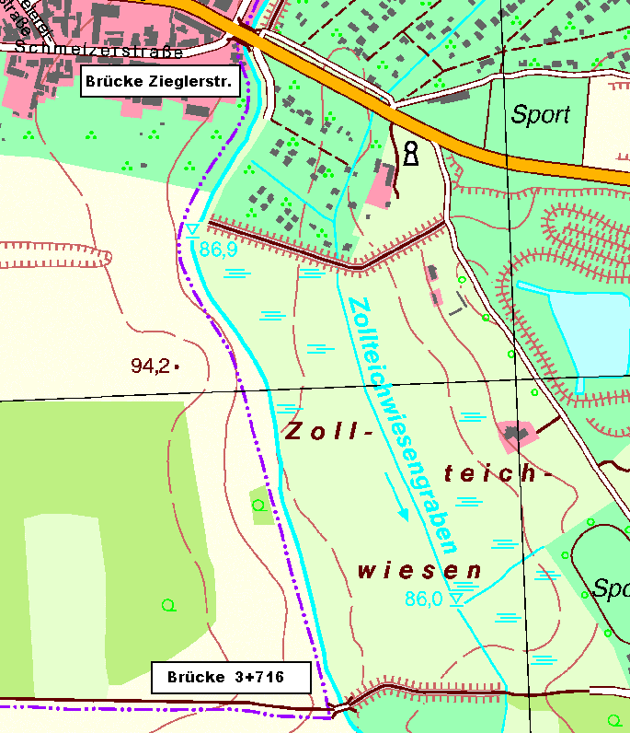
 | Stat. | Beschreibung | Abst. | Längen (m) |  |  |  | Breiten (m) |  |  | Gew. | Böschungen |  | Randstreifen |  | So | Böschg |  | Randstr |  | Stat. | innerorts
zurück zum Inhaltsverzeichnis | Km | (Trivialbezeichnung) | Achse | li. BOK | re. BOK | Sohle | li. Bö | re. Bö | li. Rand | re. Rand | Sohle | links | rechts | links | rechts |  | li | re | li | re | Km | außerorts
 | 3.716 | EL Brücke 3+716 |  |  |  | 3.6 | 6.3 | 6.2 |  |  |  |  |  |  |  |  |  |  |  |  | 3.716
 | 3.799 |  | 83 | 81 | 87 | 3.2 | 4.3 | 9.5 | 1.0 | 1.0 | 282.2 | 429.3 | 682.9 | 81.0 | 87.0 | x | x | x | x | x | 3.799 | außerorts
 | 3.916 |  | 117 | 116 | 119 | 3.2 | 3.8 | 5.7 | 1.0 | 1.0 | 374.4 | 469.8 | 904.4 | 116.0 | 119.0 | x | x | x | x | x | 3.916 | außerorts
 | 3.928 |  | 12 | 12 | 13 | 3.2 | 3.5 | 1.6 | 1.0 | 1.0 | 38.4 | 43.8 | 47.5 | 12.0 | 13.0 | x | x | x | x | x | 3.928 | außerorts
 | 3.999 |  | 71 | 70 | 70 | 2.6 | 4.2 | 4.3 | 1.0 | 1.0 | 205.9 | 269.5 | 206.5 | 70.0 | 70.0 | x | x | x | x | x | 3.999 | außerorts
 | 4.086 |  | 87 | 88 | 87 | 3.7 | 2.3 | 2.9 | 1.0 | 1.0 | 274.1 | 286.0 | 313.2 | 88.0 | 87.0 | x | x | x | x | x | 4.086 | außerorts
 | 4.186 |  | 100 | 102 | 99 | 2.8 | 4.9 | 2.5 | 1.0 | 1.0 | 325.0 | 367.2 | 267.3 | 102.0 | 99.0 | x | x | x | x | x | 4.186 | außerorts
 | 4.255 | Rohrbrücke | 69 | 66 | 71 | 2.4 | 6.0 | 2.2 | 1.0 | 1.0 | 179.4 | 359.7 | 166.9 | 66.0 | 71.0 | x | x | x | x | x | 4.255 | innerorts
 | 4.351 | Neuer Pegel Bruckdorf | 96 | 92 | 99 | 3.6 | 2.0 | 2.0 | 1.0 | 1.0 | 288.0 | 368.0 | 207.9 | 92.0 | 99.0 | x | x | x | x | x | 4.351 | innerorts
 | 4.475 |  | 124 | 126 | 121 | 3.5 | 3.8 | 2.5 | 1.0 | 1.0 | 440.2 | 365.4 | 272.3 | 126.0 | 121.0 | x | x | x | x | x | 4.475 | innerorts
 | 4.509 | AL Brücke Zieglerstrasse | 34 | 30 | 40 | 3.8 | 6.6 | 8.6 | 1.0 | 1.0 | 124.1 | 156.0 | 222.0 | 30.0 | 40.0 | x | x | x | x | x | 4.509 | innerorts
 |  |  |  |  |  |  |  |  |  |  |  |  |  |  |  | x | x | x | x | x
 |  |  |  |  |  |  |  |  |  |  |  |  |  |  |  | x | x | x | x | x
 |  |  |  |  |  |  |  |  |  |  |  |  |  |  |  | x | x | x | x | x
 |  |  |  |  |  |  |  |  |  |  |  |  |  |  |  | x | x | x | x | x
 |  |  |  |  |  |  |  |  |  |  |  |  |  |  |  | x | x | x | x | x
 |  |  |  |  |  |  |  |  |  |  |  |  |  |  |  | x | x | x | x | x
 |  |  |  |  |  |  |  |  |  |  |  |  |  |  |  | x | x | x | x | x
 |  |  |  |  |  |  |  |  |  |  |  |  |  |  |  | x | x | x | x | x
 |  |  |  |  |  |  |  |  |  |  |  |  |  |  |  | x | x | x | x | x
 |  |  |  |  |  |  |  |  |  |  |  |  |  |  |  | x | x | x | x | x
 |  |  |  |  |  |  |  |  |  |  |  |  |  |  |  | x | x | x | x | x
 |  |  |  |  |  |  |  |  |  |  |  |  |  |  |  | x | x | x | x | x
 |  |  |  |  |  |  |  |  |  |  |  |  |  |  |  | x | x | x | x | x
 |  |  |  |  |  |  |  |  |  |  |  |  |  |  |  | x | x | x | x | x
 |  |  |  |  |  |  |  |  |  |  |  |  |  |  |  | x | x | x | x | x
 |  |  |  |  |  |  |  |  |  |  |  |  |  |  |  | x | x | x | x | x
 |  |  |  |  |  |  |  |  |  |  |  |  |  |  |  | x | x | x | x | x
 |  |  |  |  |  |  |  |  |  |  |  |  |  |  |  | x | x | x | x | x
 |  |  |  |  |  |  |  |  |  |  |  |  |  |  |  | x | x | x | x | x
 |  |  |  |  |  |  |  |  |  |  |  |  |  |  |  | x | x | x | x | x
 | 10 | Summen | 793 | 783.0 | 806.0 |  |  |  |  |  | 2,531.7 | 3,114.7 | 3,290.8 | 783.0 | 806.0 | 10 | 10 | 10 | 10 | 10 | -20
 |  |  |  |  |  |  |  |  |  |  |  |  | Flächenmaße in m² |  |  | Berechnete Abschnitte
 | Lage / Gewässer |  | außerorts |  | und innerorts (250 m) |  |  |  |  |  |  | Reide
Brücke 3+716 bis Brücke Zieglerstrasse | Abschnitt von / bis |  | Brücke 3+716 bis Brücke Zieglerstrasse
 | Aufmaß vom Monat /Jahr |  | März | 2009
 | Vermesser |  | TERRA-DATA Gmbh |  |  |  |  |  |  |  |  |  |  | Blatt | 5
 |  |  | Sangerhausen |  |  |  |  |  |  |  |  |  |  | Nr

Blatt6
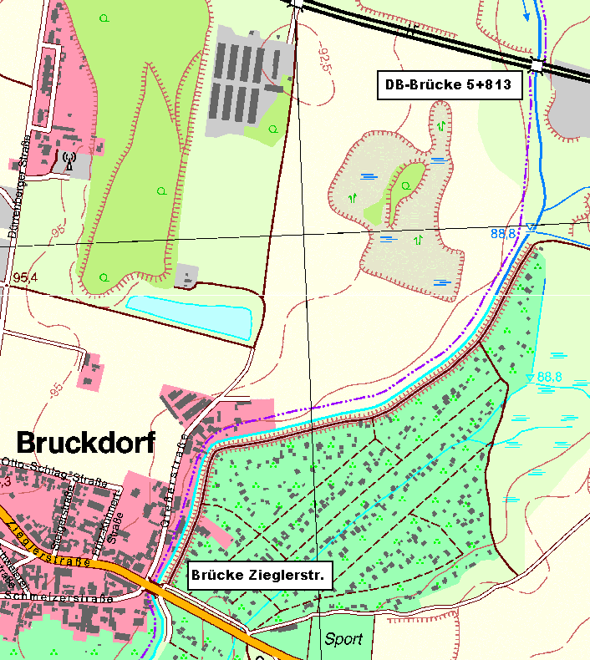
 | Stat. | Beschreibung | Abst. | Längen (m) |  |  |  | Breiten (m) |  |  | Gew. | Böschungen |  | Randstreifen |  | So | Böschg |  | Randstr |  | Stat. | innerorts
zurück zum Inhaltsverzeichnis | Km | (Trivialbezeichnung) | Achse | li. BOK | re. BOK | Sohle | li. Bö | re. Bö | li. Rand | re. Rand | Sohle | links | rechts | links | rechts |  | li | re | li | re | Km | außerorts
 | 4.525 | EL Brücke Zieglerstrasse |  |  |  | 3.7 | 3.8 | 2.5 |  |  |  |  |  |  |  |  |  |  |  |  | 4.525
 | 4.548 |  | 23 | 23 | 24 | 3.3 | 3.5 | 1.2 | 0.0 | 0.0 | 80.5 | 84.0 | 44.4 | 0.0 | 0.0 | x | x | x | x | x | 4.548 | innerorts
 | 4.650 |  | 102 | 102 | 102 | 3.4 | 3.8 | 3.0 | 0.0 | 0.0 | 341.7 | 372.3 | 214.2 | 0.0 | 0.0 | x | x | x | x | x | 4.650 | innerorts
 | 4.676 |  | 26 | 27 | 24 | 2.5 | 3.7 | 8.1 | 0.0 | 0.0 | 76.7 | 101.3 | 133.2 | 0.0 | 0.0 | x | x | x | x | x | 4.676 | innerorts
 | 4.697 |  | 21 | 21 | 23 | 3.5 | 4.0 | 2.0 | 0.0 | 0.0 | 63.0 | 80.9 | 116.1 | 0.0 | 0.0 | x | x | x | x | x | 4.697 | innerorts
 | 4.775 |  | 78 | 77 | 79 | 2.4 | 3.3 | 2.1 | 1.0 | 0.0 | 230.1 | 281.1 | 162.0 |  | 0.0 | x | x | x |  | x | 4.775 | innerorts
 | 4.819 |  | 44 | 39 | 46 | 3.5 | 2.8 | 1.6 | 1.0 | 0.0 | 129.8 | 118.9 | 85.1 |  | 0.0 | x | x | x |  | x | 4.819 | innerorts
 | 4.869 |  | 50 | 51 | 50 | 3.8 | 3.7 | 3.7 | 0.0 | 0.0 | 182.5 | 165.8 | 132.5 | 0.0 | 0.0 | x | x | x | x | x | 4.869 | innerorts
 | 5.018 | Rohrauslauf rechts | 149 | 150 | 148 | 3.2 | 4.2 | 2.1 | 0.0 | 3.0 | 521.5 | 592.5 | 429.2 | 0.0 | 444.0 | x | x | x | x | x | 5.018 | innerorts
 | 5.226 |  | 208 | 209 | 207 | 3.4 | 2.4 | 2.9 | 1.0 | 3.0 | 686.4 | 689.7 | 517.5 |  | 621.0 | x | x | x |  | x | 5.226 | innerorts
 | 5.314 | Graben rechts | 88 | 89 | 86 | 3.2 | 3.3 | 3.0 | 1.0 | 3.0 | 290.4 | 253.6 | 253.7 | 89.0 | 258.0 | x | x | x | x | x | 5.314 | innerorts
 | 5.428 |  | 114 | 115 | 115 | 3.5 | 4.1 | 4.1 | 1.0 | 3.0 | 381.9 | 425.5 | 408.3 | 115.0 | 345.0 | x | x | x | x | x | 5.428 | innerorts
 | 5.494 | Wiesenstraße | 66 | 66 | 65 | 3.4 | 2.9 | 2.6 | 1.0 | 3.0 | 227.7 | 231.0 | 217.7 | 66.0 | 195.0 | x | x | x | x | x | 5.494 | außerorts
 | 5.525 |  | 31 | 30 | 30 | 3.0 | 1.9 | 4.1 | 0.0 | 3.0 | 99.2 | 72.0 | 100.5 | 0.0 | 90.0 | x | x | x | x | x | 5.525 | außerorts
 | 5.598 |  | 73 | 75 | 70 | 2.9 | 1.8 | 3.0 | 0.0 | 3.0 | 215.3 | 138.8 | 248.5 | 0.0 | 210.0 | x | x | x | x | x | 5.598 | außerorts
 | 5.623 |  | 25 | 25 | 25 | 3.8 | 0.8 | 1.0 | 0.0 | 3.0 | 83.8 | 32.5 | 50.0 | 0.0 | 75.0 | x | x | x | x | x | 5.623 | außerorts
 | 5.639 |  | 16 | 16 | 16 | 3.9 | 2.1 | 3.0 | 0.0 | 3.0 | 61.6 | 23.2 | 32.0 | 0.0 | 48.0 | x | x | x | x | x | 5.639 | außerorts
 | 5.663 |  | 24 | 24 | 25 | 3.9 | 1.1 | 1.7 | 0.0 | 3.0 | 93.6 | 38.4 | 58.8 | 0.0 | 75.0 | x | x | x | x | x | 5.663 | außerorts
 | 5.687 |  | 24 | 25 | 24 | 2.9 | 2.8 | 2.4 | 0.0 | 3.0 | 81.6 | 48.8 | 49.2 | 0.0 | 72.0 | x | x | x | x | x | 5.687 | außerorts
 | 5.738 |  | 51 | 52 | 53 | 3.3 | 1.3 | 2.3 | 0.0 | 3.0 | 158.1 | 106.6 | 124.5 | 0.0 | 159.0 | x | x | x | x | x | 5.738 | außerorts
 | 5.778 | AL Bahndamm | 40 | 43 | 41 | 3.0 | 3.0 | 4.9 | 0.0 | 3.0 | 126.0 | 92.5 | 147.6 | 0.0 | 123.0 | x | x | x | x | x | 5.778 | außerorts
 |  |  |  |  |  |  |  |  |  |  |  |  |  |  |  | x | x | x | x | x
 |  |  |  |  |  |  |  |  |  |  |  |  |  |  |  | x | x | x | x | x
 |  |  |  |  |  |  |  |  |  |  |  |  |  |  |  | x | x | x | x | x
 |  |  |  |  |  |  |  |  |  |  |  |  |  |  |  | x | x | x | x | x
 |  |  |  |  |  |  |  |  |  |  |  |  |  |  |  | x | x | x | x | x
 |  |  |  |  |  |  |  |  |  |  |  |  |  |  |  | x | x | x | x | x
 |  |  |  |  |  |  |  |  |  |  |  |  |  |  |  | x | x | x | x | x
 |  |  |  |  |  |  |  |  |  |  |  |  |  |  |  | x | x | x | x | x
 |  |  |  |  |  |  |  |  |  |  |  |  |  |  |  | x | x | x | x | x
 |  |  |  |  |  |  |  |  |  |  |  |  |  |  |  | x | x | x | x | x
 | 20 | Summen | 1,253 | 1,259.0 | 1,253.0 |  |  |  |  |  | 4,131.4 | 3,949.1 | 3,525.0 | 270.0 | 2,715.0 | 20 | 20 | 20 | 17 | 20 | -10
 |  |  |  |  |  |  |  |  |  |  |  |  | Flächenmaße in m² |  |  | Berechnete Abschnitte
 | Lage / Gewässer |  | innerorts |  | und außerorts (280 m) |  |  |  |  |  |  | Reide
Brücke Zieglerstr. (B6) bis Bahndamm | Abschnitt von / bis |  | Brücke Zieglerstr. (B6) bis Bahndamm
 | Aufmaß vom Monat /Jahr |  | März | 2009
 | Vermesser |  | TERRA-DATA Gmbh |  |  |  |  |  |  |  |  |  |  | Blatt | 6
 |  |  | Sangerhausen |  |  |  |  |  |  |  |  |  |  | Nr

Blatt7
 | Stat. | Beschreibung | Abst. | Längen (m) |  |  |  | Breiten (m) |  |  | Gew. | Böschungen |  | Randstreifen |  | So | Böschg |  | Randstr |  | Stat. | innerorts
zurück zum Inhaltsverzeichnis | Km | (Trivialbezeichnung) | Achse | li. BOK | re. BOK | Sohle | li. Bö | re. Bö | li. Rand | re. Rand | Sohle | links | rechts | links | rechts |  | li | re | li | re | Km | außerorts
 | 5.816 | EL Bahndamm |  |  |  | 3.6 | 2.8 | 1.7 |  |  |  |  |  |  |  |  |  |  |  |  | 5.816
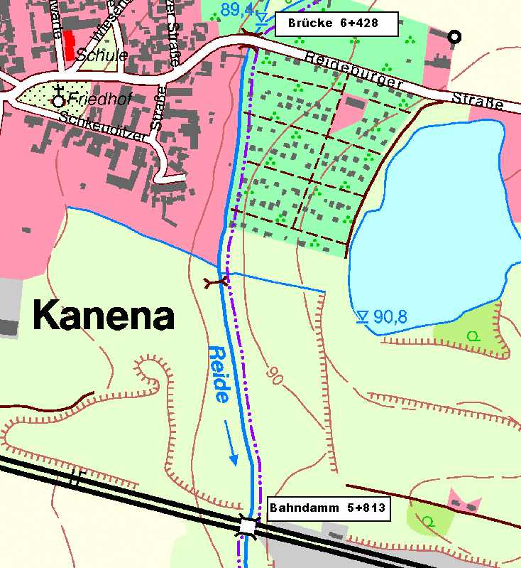
 | 5.926 |  | 110 | 98 | 113 | 2.8 | 2.8 | 2.0 | 1.0 | 1.0 | 352.0 | 274.4 | 209.1 | 98.0 | 113.0 | x | x | x | x | x | 5.926 | außerorts
 | 5.948 |  | 22 | 23 | 22 | 2.6 | 4.2 | 2.1 | 1.0 | 1.0 | 59.4 | 80.5 | 45.1 | 23.0 | 22.0 | x | x | x | x | x | 5.948 | außerorts
 | 5.959 |  | 11 | 11 | 11 | 2.9 | 1.7 | 2.0 | 1.0 | 1.0 | 30.2 | 32.5 | 22.5 | 11.0 | 11.0 | x | x | x | x | x | 5.959 | außerorts
 | 6.117 | Zul. Graben li. | 158 | 158 | 158 | 2.8 | 3.0 | 2.1 | 1.0 | 1.0 | 450.3 | 371.3 | 323.9 | 158.0 | 158.0 | x | x | x | x | x | 6.117 | außerorts
 | 6.139 |  | 22 | 22 | 22 | 1.8 | 3.3 | 1.7 | 1.0 | 1.0 | 50.6 | 69.3 | 41.8 | 22.0 | 22.0 | x | x | x | x | x | 6.139 | innerorts
 | 6.181 | Zaun re. | 42 | 41 | 43 | 2.3 | 1.7 | 1.7 | 1.0 | 1.0 | 86.1 | 102.5 | 73.1 | 41.0 | 43.0 | x | x | x | x | x | 6.181 | innerorts
 | 6.216 |  | 35 | 35 | 37 | 2.6 | 1.1 | 1.4 | 1.0 | 1.0 | 85.8 | 49.0 | 57.3 | 35.0 | 37.0 | x | x | x | x | x | 6.216 | innerorts
 | 6.301 | Zaun re. | 85 | 85 | 83 | 2.3 | 0.7 | 1.7 | 1.0 | 1.0 | 208.2 | 76.5 | 128.6 | 85.0 | 83.0 | x | x | x | x | x | 6.301 | innerorts
 | 6.335 | Zaun re. | 34 | 34 | 34 | 2.3 | 1.6 | 2.7 | 1.0 | 1.0 | 78.2 | 39.1 | 74.8 | 34.0 | 34.0 | x | x | x | x | x | 6.335 | innerorts
 | 6.381 | Zaun re. | 46 | 46 | 46 | 2.7 | 1.4 | 2.8 | 1.0 | 1.0 | 115.0 | 69.0 | 126.5 | 46.0 | 46.0 | x | x | x | x | x | 6.381 | innerorts
 | 6.419 | AL Brücke Reideburger Str. | 38 | 38 | 38 | 2.9 | 2.0 | 2.8 | 1.0 | 1.0 | 106.4 | 64.6 | 106.4 | 38.0 | 38.0 | x | x | x | x | x | 6.419 | innerorts
 |  |  |  |  |  |  |  |  |  |  |  |  |  |  |  | x | x | x | x | x
 |  |  |  |  |  |  |  |  |  |  |  |  |  |  |  | x | x | x | x | x
 |  |  |  |  |  |  |  |  |  |  |  |  |  |  |  | x | x | x | x | x
 |  |  |  |  |  |  |  |  |  |  |  |  |  |  |  | x | x | x | x | x
 |  |  |  |  |  |  |  |  |  |  |  |  |  |  |  | x | x | x | x | x
 |  |  |  |  |  |  |  |  |  |  |  |  |  |  |  | x | x | x | x | x
 |  |  |  |  |  |  |  |  |  |  |  |  |  |  |  | x | x | x | x | x
 |  |  |  |  |  |  |  |  |  |  |  |  |  |  |  | x | x | x | x | x
 |  |  |  |  |  |  |  |  |  |  |  |  |  |  |  | x | x | x | x | x
 |  |  |  |  |  |  |  |  |  |  |  |  |  |  |  | x | x | x | x | x
 |  |  |  |  |  |  |  |  |  |  |  |  |  |  |  | x | x | x | x | x
 |  |  |  |  |  |  |  |  |  |  |  |  |  |  |  | x | x | x | x | x
 |  |  |  |  |  |  |  |  |  |  |  |  |  |  |  | x | x | x | x | x
 |  |  |  |  |  |  |  |  |  |  |  |  |  |  |  | x | x | x | x | x
 |  |  |  |  |  |  |  |  |  |  |  |  |  |  |  | x | x | x | x | x
 |  |  |  |  |  |  |  |  |  |  |  |  |  |  |  | x | x | x | x | x
 |  |  |  |  |  |  |  |  |  |  |  |  |  |  |  | x | x | x | x | x
 |  |  |  |  |  |  |  |  |  |  |  |  |  |  |  | x | x | x | x | x
 |  |  |  |  |  |  |  |  |  |  |  |  |  |  |  | x | x | x | x | x
 | 11 | Summen | 603 | 591.0 | 607.0 |  |  |  |  |  | 1,622.2 | 1,228.6 | 1,209.2 | 591.0 | 607.0 | 11 | 11 | 11 | 11 | 11 | -19
 |  |  |  |  |  |  |  |  |  |  |  |  | Flächenmaße in m² |  |  | Berechnete Abschnitte
 | Lage / Gewässer |  | außerorts |  | und innerorts (300 m) |  |  |  |  |  |  | Reide
EL Bahndamm bis Brücke Reideburger Str. OL Kanena | Abschnitt von / bis |  | EL Bahndamm bis Brücke Reideburger Str. OL Kanena
 | Aufmaß vom Monat /Jahr |  | März | 2009
 | Vermesser |  | TERRA-DATA Gmbh |  |  |  |  |  |  |  |  |  |  | Blatt | 7
 |  |  | Sangerhausen |  |  |  |  |  |  |  |  |  |  | Nr

Blatt8
 | Stat. | Beschreibung | Abst. | Längen (m) |  |  |  | Breiten (m) |  |  | Gew. | Böschungen |  | Randstreifen |  | So | Böschg |  | Randstr |  | Stat. | innerorts
zurück zum Inhaltsverzeichnis | Km | (Trivialbezeichnung) | Achse | li. BOK | re. BOK | Sohle | li. Bö | re. Bö | li. Rand | re. Rand | Sohle | links | rechts | links | rechts |  | li | re | li | re | Km | außerorts
 | 6.428 | EL Brücke Reideburger Str. |  |  |  | 3.1 | 1.3 | 3.6 |  |  |  |  |  |  |  |  |  |  |  |  | 6.428
 | 6.446 |  | 18 | 7 | 20 | 2.8 | 1.6 | 2.4 | 0.0 | 0.0 | 53.1 | 10.2 | 60.0 | 0.0 | 0.0 | x | x | x | x | x | 6.446 | außerorts
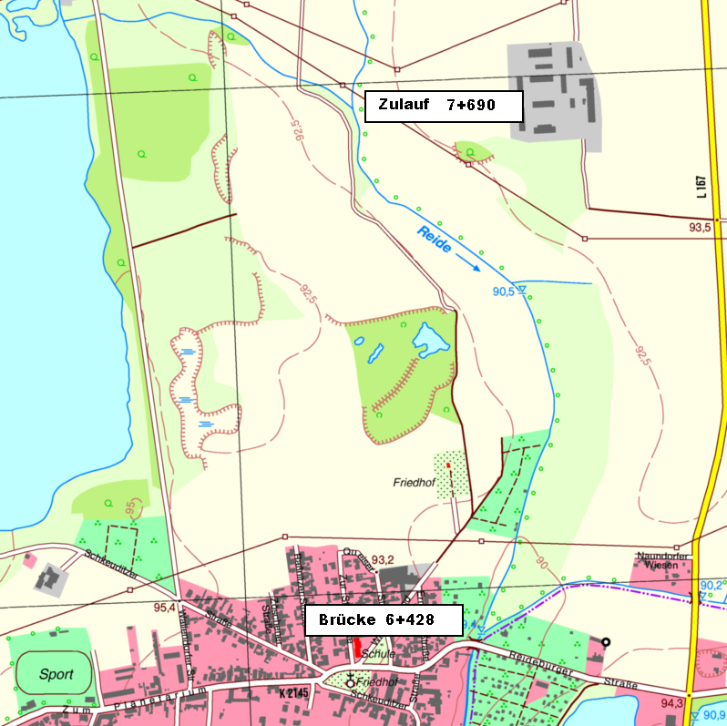
 | 6.556 |  | 110 | 110 | 110 | 2.1 | 3.2 | 1.4 | 1.0 | 0.0 | 269.5 | 264.0 | 209.0 | 110.0 | 0.0 | x | x | x | x | x | 6.556 | außerorts
 | 6.650 |  | 94 | 94 | 94 | 2.2 | 2.2 | 2.4 | 1.0 | 0.0 | 202.1 | 253.8 | 178.6 | 94.0 | 0.0 | x | x | x | x | x | 6.650 | außerorts
 | 6.776 |  | 126 | 126 | 126 | 2.1 | 1.9 | 1.9 | 1.0 | 0.0 | 270.9 | 258.3 | 270.9 | 126.0 | 0.0 | x | x | x | x | x | 6.776 | außerorts
 | 6.881 |  | 105 | 107 | 106 | 2.3 | 2.6 | 2.4 | 1.0 | 0.0 | 231.0 | 240.8 | 227.9 | 107.0 | 0.0 | x | x | x | x | x | 6.881 | außerorts
 | 7.084 |  | 203 | 205 | 200 | 2.2 | 2.6 | 2.7 | 1.0 | 1.0 | 456.7 | 533.0 | 510.0 | 205.0 | 200.0 | x | x | x | x | x | 7.084 | außerorts
 | 7.200 |  | 116 | 119 | 114 | 1.9 | 3.2 | 3.3 | 1.0 | 1.0 | 237.8 | 345.1 | 342.0 | 119.0 | 114.0 | x | x | x | x | x | 7.200 | außerorts
 | 7.408 |  | 208 | 208 | 208 | 2.6 | 2.2 | 3.6 | 1.0 | 1.0 | 468.0 | 561.6 | 717.6 | 208.0 | 208.0 | x | x | x | x | x | 7.408 | außerorts
 | 7.531 |  | 123 | 123 | 122 | 2.6 | 3.7 | 3.5 | 1.0 | 1.0 | 319.8 | 362.9 | 433.1 | 123.0 | 122.0 | x | x | x | x | x | 7.531 | außerorts
 | 7.629 |  | 98 | 94 | 101 | 2.3 | 3.7 | 3.7 | 1.0 | 1.0 | 240.1 | 347.8 | 363.6 | 94.0 | 101.0 | x | x | x | x | x | 7.629 | außerorts
 | 7.682 | ZL Graben v. Hufeisensee | 53 | 55 | 53 | 2.5 | 3.7 | 3.4 | 1.0 | 1.0 | 127.2 | 203.5 | 188.1 | 55.0 | 53.0 | x | x | x | x | x | 7.682 | außerorts
 |  |  |  |  |  |  |  |  |  |  |  |  |  |  |  | x | x | x | x | x
 |  |  |  |  |  |  |  |  |  |  |  |  |  |  |  | x | x | x | x | x
 |  |  |  |  |  |  |  |  |  |  |  |  |  |  |  | x | x | x | x | x
 |  |  |  |  |  |  |  |  |  |  |  |  |  |  |  | x | x | x | x | x
 |  |  |  |  |  |  |  |  |  |  |  |  |  |  |  | x | x | x | x | x
 |  |  |  |  |  |  |  |  |  |  |  |  |  |  |  | x | x | x | x | x
 |  |  |  |  |  |  |  |  |  |  |  |  |  |  |  | x | x | x | x | x
 |  |  |  |  |  |  |  |  |  |  |  |  |  |  |  | x | x | x | x | x
 |  |  |  |  |  |  |  |  |  |  |  |  |  |  |  | x | x | x | x | x
 |  |  |  |  |  |  |  |  |  |  |  |  |  |  |  | x | x | x | x | x
 |  |  |  |  |  |  |  |  |  |  |  |  |  |  |  | x | x | x | x | x
 |  |  |  |  |  |  |  |  |  |  |  |  |  |  |  | x | x | x | x | x
 |  |  |  |  |  |  |  |  |  |  |  |  |  |  |  | x | x | x | x | x
 |  |  |  |  |  |  |  |  |  |  |  |  |  |  |  | x | x | x | x | x
 |  |  |  |  |  |  |  |  |  |  |  |  |  |  |  | x | x | x | x | x
 |  |  |  |  |  |  |  |  |  |  |  |  |  |  |  | x | x | x | x | x
 |  |  |  |  |  |  |  |  |  |  |  |  |  |  |  | x | x | x | x | x
 |  |  |  |  |  |  |  |  |  |  |  |  |  |  |  | x | x | x | x | x
 |  |  |  |  |  |  |  |  |  |  |  |  |  |  |  | x | x | x | x | x
 | 11 | Summen | 1,254 | 1,248.0 | 1,254.0 |  |  |  |  |  | 2,876.3 | 3,380.9 | 3,500.9 | 1,241.0 | 798.0 | 11 | 11 | 11 | 11 | 11 | -19
 |  |  |  |  |  |  |  |  |  |  |  |  | Flächenmaße in m² |  |  | Berechnete Abschnitte
 | Lage / Gewässer |  | außerorts |  |  |  |  |  |  |  |  | Reide
Brücke Reideburger Str. bis ZL Graben v. Hufeisensee | Abschnitt von / bis |  | Brücke Reideburger Str. bis ZL Graben v. Hufeisensee
 | Aufmaß vom Monat /Jahr |  | März | 2009
 | Vermesser |  | TERRA-DATA Gmbh |  |  |  |  |  |  |  |  |  |  | Blatt | 8
 |  |  | Sangerhausen |  |  |  |  |  |  |  |  |  |  | Nr

Blatt9
 | Stat. | Beschreibung | Abst. | Längen (m) |  |  |  | Breiten (m) |  |  | Gew. | Böschungen |  | Randstreifen |  | So | Böschg |  | Randstr |  | Stat. | innerorts
zurück zum Inhaltsverzeichnis | Km | (Trivialbezeichnung) | Achse | li. BOK | re. BOK | Sohle | li. Bö | re. Bö | li. Rand | re. Rand | Sohle | links | rechts | links | rechts |  | li | re | li | re | Km | außerorts
 | 7.682 | ZL v. Hufeisensee |  |  |  | 2.5 | 3.7 | 3.3 |  |  |  |  |  |  |  |  |  |  |  |  | 7.682
 | 7.817 |  | 135 | 134 | 136 | 2.5 | 3.5 | 3.0 | 1.0 | 1.0 | 337.5 | 482.4 | 428.4 | 134.0 | 136.0 | x | x | x | x | x | 7.817 | außerorts
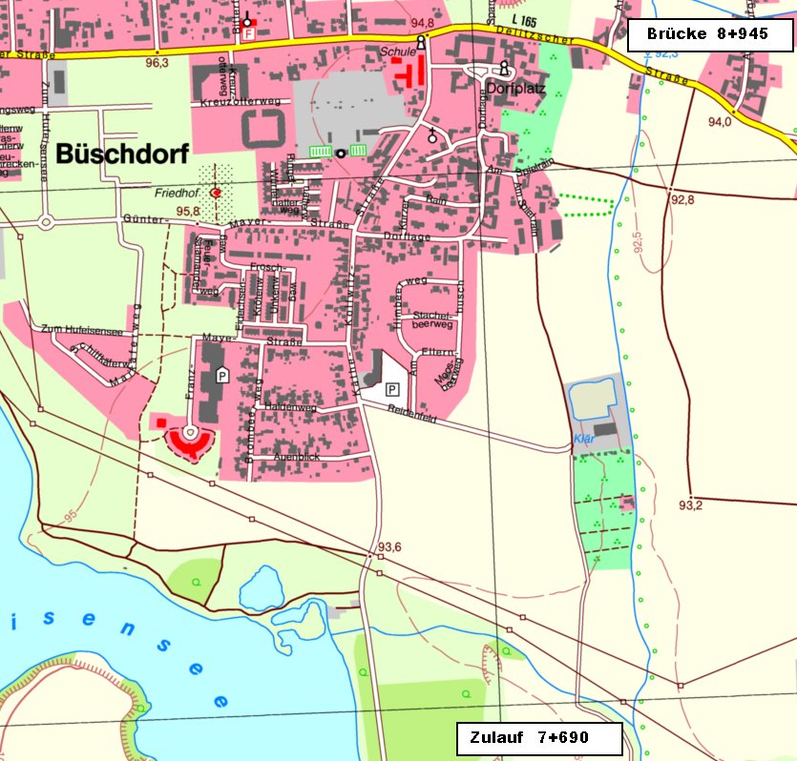
 | 7.938 |  | 121 | 120 | 119 | 2.5 | 2.7 | 2.6 | 1.0 | 1.0 | 302.5 | 372.0 | 333.2 | 120.0 | 119.0 | x | x | x | x | x | 7.938 | außerorts
 | 7.984 |  | 46 | 46 | 46 | 2.6 | 2.4 | 3.7 | 1.0 | 1.0 | 117.3 | 117.3 | 144.9 | 46.0 | 46.0 | x | x | x | x | x | 7.984 | außerorts
 | 8.087 |  | 103 | 103 | 103 | 2.3 | 2.6 | 2.1 | 1.0 | 0.0 | 252.3 | 257.5 | 298.7 | 103.0 | 0.0 | x | x | x | x | x | 8.087 | außerorts
 | 8.100 |  | 13 | 14 | 13 | 2.6 | 2.0 | 1.7 | 1.0 | 0.0 | 31.8 | 32.2 | 24.7 | 14.0 | 0.0 | x | x | x | x | x | 8.100 | außerorts
 | 8.111 | Natursteinböschung li.+re. | 11 | 11 | 11 | 1.9 | 3.1 | 3.2 | 1.0 | 0.0 | 24.8 |  |  | 11.0 | 0.0 | x |  |  | x | x | 8.111 | außerorts
 | 8.198 |  | 87 | 87 | 87 | 1.7 | 3.7 | 2.7 | 1.0 | 0.0 | 156.6 | 295.8 | 256.7 | 87.0 | 0.0 | x | x | x | x | x | 8.198 | außerorts
 | 8.279 |  | 81 | 81 | 81 | 2.3 | 3.2 | 3.3 | 1.0 | 0.0 | 162.0 | 279.5 | 243.0 | 81.0 | 0.0 | x | x | x | x | x | 8.279 | außerorts
 | 8.444 | Zaun re. (Kläranlge) | 165 | 165 | 165 | 1.6 | 4.4 | 2.2 | 1.0 | 0.0 | 321.8 | 627.0 | 453.8 | 165.0 | 0.0 | x | x | x | x | x | 8.444 | außerorts
 | 8.596 |  | 152 | 151 | 152 | 2.1 | 3.0 | 3.1 | 1.0 | 1.0 | 281.2 | 558.7 | 402.8 | 151.0 | 152.0 | x | x | x | x | x | 8.596 | außerorts
 | 8.737 | ZL Graben li. | 141 | 141 | 144 | 1.9 | 2.2 | 2.9 | 1.0 | 1.0 | 282.0 | 366.6 | 432.0 | 141.0 | 144.0 | x | x | x | x | x | 8.737 | innerorts
 | 8.847 |  | 110 | 110 | 110 | 2.2 | 2.3 | 4.4 | 1.0 | 1.0 | 225.5 | 247.5 | 401.5 | 110.0 | 110.0 | x | x | x | x | x | 8.847 | außerorts
 | 8.933 | AL Brücke Delitzscher Str. | 86 | 86 | 87 | 2.3 | 4.0 | 3.6 | 1.0 | 1.0 | 193.5 | 270.9 | 348.0 | 86.0 | 87.0 | x | x | x | x | x | 8.933 | innerorts
 |  |  |  |  |  |  |  |  |  |  |  |  |  |  |  | x | x | x | x | x
 |  |  |  |  |  |  |  |  |  |  |  |  |  |  |  | x | x | x | x | x
 |  |  |  |  |  |  |  |  |  |  |  |  |  |  |  | x | x | x | x | x
 |  |  |  |  |  |  |  |  |  |  |  |  |  |  |  | x | x | x | x | x
 |  |  |  |  |  |  |  |  |  |  |  |  |  |  |  | x | x | x | x | x
 |  |  |  |  |  |  |  |  |  |  |  |  |  |  |  | x | x | x | x | x
 |  |  |  |  |  |  |  |  |  |  |  |  |  |  |  | x | x | x | x | x
 |  |  |  |  |  |  |  |  |  |  |  |  |  |  |  | x | x | x | x | x
 |  |  |  |  |  |  |  |  |  |  |  |  |  |  |  | x | x | x | x | x
 |  |  |  |  |  |  |  |  |  |  |  |  |  |  |  | x | x | x | x | x
 |  |  |  |  |  |  |  |  |  |  |  |  |  |  |  | x | x | x | x | x
 |  |  |  |  |  |  |  |  |  |  |  |  |  |  |  | x | x | x | x | x
 |  |  |  |  |  |  |  |  |  |  |  |  |  |  |  | x | x | x | x | x
 |  |  |  |  |  |  |  |  |  |  |  |  |  |  |  | x | x | x | x | x
 |  |  |  |  |  |  |  |  |  |  |  |  |  |  |  | x | x | x | x | x
 |  |  |  |  |  |  |  |  |  |  |  |  |  |  |  | x | x | x | x | x
 |  |  |  |  |  |  |  |  |  |  |  |  |  |  |  | x | x | x | x | x
 | 13 | Summen | 1,251 | 1,249.0 | 1,254.0 |  |  |  |  |  | 2,688.8 | 3,907.4 | 3,767.6 | 1,249.0 | 794.0 | 13 | 12 | 12 | 13 | 13 | -17
 |  |  |  |  |  |  |  |  |  |  |  |  | Flächenmaße in m² |  |  | Berechnete Abschnitte
 | Lage / Gewässer |  | außerorts |  | und innerorts (86 m) |  |  |  |  |  |  | Reide
Zulauf v. Hufeisensee bis Brücke Delitzscher Str. L165 | Abschnitt von / bis |  | Zulauf v. Hufeisensee bis Brücke Delitzscher Str. L165
 | Aufmaß vom Monat /Jahr |  | März | 2009
 | Vermesser |  | TERRA-DATA Gmbh |  |  |  |  |  |  |  |  |  |  | Blatt | 9
 |  |  | Sangerhausen |  |  |  |  |  |  |  |  |  |  | Nr

Blatt10
 | Stat. | Beschreibung | Abst. | Längen (m) |  |  |  | Breiten (m) |  |  | Gew. | Böschungen |  | Randstreifen |  | So | Böschg |  | Randstr |  | Stat. | innerorts
zurück zum Inhaltsverzeichnis | Km | (Trivialbezeichnung) | Achse | li. BOK | re. BOK | Sohle | li. Bö | re. Bö | li. Rand | re. Rand | Sohle | links | rechts | links | rechts |  | li | re | li | re | Km | außerorts
 | 8.944 | EL Brücke Delitzscher Str. |  |  |  | 2.5 | 3.4 | 3.6 |  |  |  |  |  |  |  |  |  |  |  |  | 8.944
 | 9.048 |  | 104 | 105 | 101 | 1.5 | 3.0 | 2.6 | 3.0 | 1.0 | 208.0 | 336.0 | 313.1 | 315.0 | 101.0 | x | x | x | x | x | 9.048 | innerorts
 | 9.099 | Zaun li. | 51 | 51 | 52 | 2.1 | 3.2 | 2.8 | 3.0 | 1.0 | 91.8 | 158.1 | 140.4 | 153.0 | 52.0 | x | x | x | x | x | 9.099 | innerorts
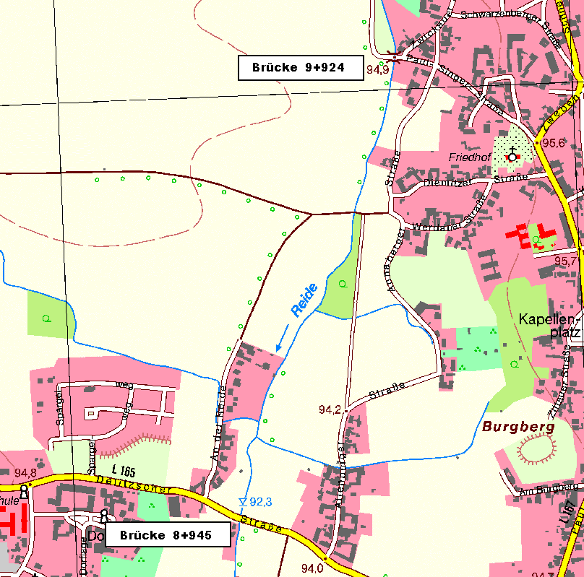
 | 9.139 |  | 40 | 40 | 40 | 2.8 | 2.2 | 2.9 | 1.0 | 1.0 | 98.0 | 108.0 | 114.0 | 40.0 | 40.0 | x | x | x | x | x | 9.139 | innerorts
 | 9.250 |  | 111 | 108 | 111 | 1.8 | 2.7 | 2.5 | 1.0 | 0.0 | 255.3 | 264.6 | 299.7 | 108.0 | 0.0 | x | x | x | x | x | 9.250 | innerorts
 | 9.278 |  | 28 | 28 | 28 | 2.2 | 2.9 | 3.3 | 1.0 | 0.0 | 56.0 | 78.4 | 81.2 | 28.0 | 0.0 | x | x | x | x | x | 9.278 | innerorts
 | 9.396 | ZL Graben re. | 118 | 117 | 120 | 1.7 | 2.7 | 3.1 | 1.0 | 1.0 | 230.1 | 327.6 | 384.0 | 117.0 | 120.0 | x | x | x | x | x | 9.396 | außerorts
 | 9.504 |  | 108 | 108 | 108 | 1.9 | 3.0 | 3.1 | 1.0 | 1.0 | 194.4 | 307.8 | 334.8 | 108.0 | 108.0 | x | x | x | x | x | 9.504 | außerorts
 | 9.595 | AL Feldwegbrücke | 91 | 95 | 89 | 2.6 | 3.0 | 2.7 | 1.0 | 1.0 | 204.8 | 285.0 | 258.1 | 95.0 | 89.0 | x | x | x | x | x | 9.595 | außerorts
 | 9.605 | EL Feldwegbrücke | 10 |  |  | 2.5 | 2.5 | 2.6 |  |  | 25.5 |  |  |  |  | x | x | x | x | x | 9.605 | außerorts
 | 9.685 |  | 80 | 81 | 79 | 2.2 | 3.2 | 3.0 | 1.0 | 1.0 | 188.0 | 230.9 | 221.2 | 81.0 | 79.0 | x | x | x | x | x | 9.685 | außerorts
 | 9.779 |  | 94 | 93 | 95 | 2.5 | 2.5 | 3.1 | 1.0 | 1.0 | 220.9 | 265.1 | 289.8 | 93.0 | 95.0 | x | x | x | x | x | 9.779 | innerorts
 | 9.833 | ZL Graben re. | 54 | 53 | 54 | 2.6 | 2.8 | 2.7 | 1.0 | 1.0 | 137.7 | 140.5 | 156.6 | 53.0 | 54.0 | x | x | x | x | x | 9.833 | innerorts
 | 9.917 | AL Brücke Paul-Singer-Str. | 84 | 84 | 84 | 2.3 | 4.5 | 2.7 | 0.0 | 0.0 | 205.8 | 306.6 | 226.8 | 0.0 | 0.0 | x | x | x | x | x | 9.917 | innerorts
 |  |  |  |  |  |  |  |  |  |  |  |  |  |  |  | x | x | x | x | x
 |  |  |  |  |  |  |  |  |  |  |  |  |  |  |  | x | x | x | x | x
 |  |  |  |  |  |  |  |  |  |  |  |  |  |  |  | x | x | x | x | x
 |  |  |  |  |  |  |  |  |  |  |  |  |  |  |  | x | x | x | x | x
 |  |  |  |  |  |  |  |  |  |  |  |  |  |  |  | x | x | x | x | x
 |  |  |  |  |  |  |  |  |  |  |  |  |  |  |  | x | x | x | x | x
 |  |  |  |  |  |  |  |  |  |  |  |  |  |  |  | x | x | x | x | x
 |  |  |  |  |  |  |  |  |  |  |  |  |  |  |  | x | x | x | x | x
 |  |  |  |  |  |  |  |  |  |  |  |  |  |  |  | x | x | x | x | x
 |  |  |  |  |  |  |  |  |  |  |  |  |  |  |  | x | x | x | x | x
 |  |  |  |  |  |  |  |  |  |  |  |  |  |  |  | x | x | x | x | x
 |  |  |  |  |  |  |  |  |  |  |  |  |  |  |  | x | x | x | x | x
 |  |  |  |  |  |  |  |  |  |  |  |  |  |  |  | x | x | x | x | x
 |  |  |  |  |  |  |  |  |  |  |  |  |  |  |  | x | x | x | x | x
 |  |  |  |  |  |  |  |  |  |  |  |  |  |  |  | x | x | x | x | x
 |  |  |  |  |  |  |  |  |  |  |  |  |  |  |  | x | x | x | x | x
 |  |  |  |  |  |  |  |  |  |  |  |  |  |  |  | x | x | x | x | x
 | 13 | Summen | 973 | 963.0 | 961.0 |  |  |  |  |  | 2,116.2 | 2,808.5 | 2,819.7 | 1,191.0 | 738.0 | 13 | 13 | 13 | 13 | 13 | -17
 |  |  |  |  |  |  |  |  |  |  |  |  | Flächenmaße in m² |  |  | Berechnete Abschnitte
 | Lage / Gewässer |  | innerorts |  | und außerorts (433 m) |  |  |  |  |  |  | Reide
Brücke Delitzscher Str. L165 bis Brücke Paul-Singer-Str. | Abschnitt von / bis |  | Brücke Delitzscher Str. L165 bis Brücke Paul-Singer-Str. |  |  |  |  |  |  |  |  | Sohlenkrautung |  | 320 x 2= 640 m²
 | Aufmaß vom Monat /Jahr |  | März | 2009
 | Vermesser |  | TERRA-DATA Gmbh |  |  |  |  |  |  |  |  |  |  | Blatt | 10
 |  |  | Sangerhausen |  |  |  |  |  |  |  |  |  |  | Nr

Blatt11
 | Stat. | Beschreibung | Abst. | Längen (m) |  |  |  | Breiten (m) |  |  | Gew. | Böschungen |  | Randstreifen |  | So | Böschg |  | Randstr |  | Stat. | innerorts
zurück zum Inhaltsverzeichnis | Km | (Trivialbezeichnung) | Achse | li. BOK | re. BOK | Sohle | li. Bö | re. Bö | li. Rand | re. Rand | Sohle | links | rechts | links | rechts |  | li | re | li | re | Km | außerorts
 | 9.925 | EL Brücke Paul-Singer-Str. |  |  |  | 1.4 | 2.7 | 5.0 |  |  |  |  |  |  |  |  |  |  |  |  | 9.925
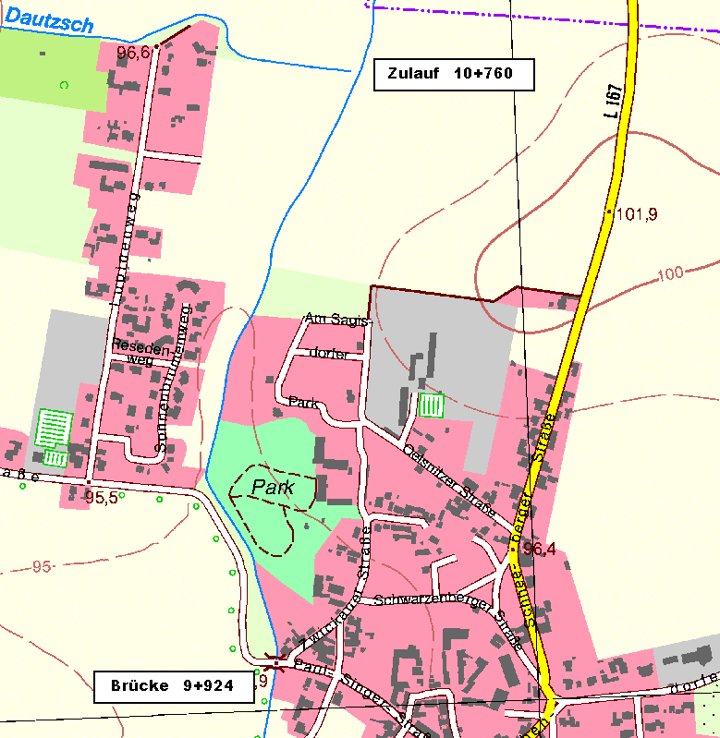
 | 9.936 |  | 11 | 13 | 10 | 1.3 | 3.3 | 3.0 | 0.0 | 1.0 | 14.8 |  |  |  |  | x |  |  |  |  | 9.936 | innerorts
 | 10.051 | Zaun li. | 115 | 115 | 115 | 2.0 | 3.1 | 3.5 | 1.0 | 1.0 | 189.8 |  |  |  |  | x |  |  |  |  | 10.051 | innerorts
 | 10.158 |  | 107 | 107 | 107 | 2.2 | 3.3 | 3.0 | 0.5 | 0.6 | 224.7 |  |  |  |  | x |  |  |  |  | 10.158 | innerorts
 | 10.198 | Zaun li. | 40 | 37 | 43 | 2.0 | 3.0 | 3.0 | 0.5 | 1.0 | 84.0 |  |  |  |  | x |  |  |  |  | 10.198 | innerorts
 | 10.297 |  | 99 | 99 | 99 | 2.1 | 4.8 | 2.4 | 1.0 | 0.0 | 203.0 |  |  |  |  | x |  |  |  |  | 10.297 | innerorts
 | 10.390 |  | 93 | 91 | 95 | 2.6 | 3.0 | 2.6 | 1.0 | 0.0 | 218.5 |  |  |  |  | x |  |  |  |  | 10.390 | innerorts
 | 10.450 |  | 60 | 61 | 59 | 2.9 | 3.4 | 2.9 | 1.0 | 1.0 | 165.0 |  |  |  |  | x |  |  |  |  | 10.450 | innerorts
 | 10.549 |  | 99 | 100 | 99 | 2.3 | 5.1 | 2.8 | 1.0 | 1.0 | 257.4 | 425.0 | 282.2 | 100.0 | 99.0 | x | x | x | x | x | 10.549 | außerorts
 | 10.696 | AL Brücke km 10+705 | 147 | 147 | 147 | 2.2 | 3.3 | 3.4 | 1.0 | 1.0 | 330.8 | 617.4 | 455.7 | 147.0 | 147.0 | x | x | x | x | x | 10.696 | außerorts
 | 10.706 | EL Brücke km 10+705 | 10 |  |  | 2.1 | 3.6 | 3.4 |  |  | 21.5 |  |  |  |  | x | x | x | x | x | 10.706 | außerorts
 | 10.769 | ZL Dautzsch | 63 | 63 | 63 | 1.5 | 3.6 | 3.7 | 1.0 | 1.0 | 113.4 | 226.8 | 223.6 | 63.0 | 63.0 | x | x | x | x | x | 10.769 | außerorts
 |  |  |  |  |  |  |  |  |  |  |  |  |  |  |  | x | x | x | x | x
 |  |  |  |  |  |  |  |  |  |  |  |  |  |  |  | x | x | x | x | x
 |  |  |  |  |  |  |  |  |  |  |  |  |  |  |  | x | x | x | x | x
 |  |  |  |  |  |  |  |  |  |  |  |  |  |  |  | x | x | x | x | x
 |  |  |  |  |  |  |  |  |  |  |  |  |  |  |  | x | x | x | x | x
 |  |  |  |  |  |  |  |  |  |  |  |  |  |  |  | x | x | x | x | x
 |  |  |  |  |  |  |  |  |  |  |  |  |  |  |  | x | x | x | x | x
 |  |  |  |  |  |  |  |  |  |  |  |  |  |  |  | x | x | x | x | x
 |  |  |  |  |  |  |  |  |  |  |  |  |  |  |  | x | x | x | x | x
 |  |  |  |  |  |  |  |  |  |  |  |  |  |  |  | x | x | x | x | x
 |  |  |  |  |  |  |  |  |  |  |  |  |  |  |  | x | x | x | x | x
 |  |  |  |  |  |  |  |  |  |  |  |  |  |  |  | x | x | x | x | x
 |  |  |  |  |  |  |  |  |  |  |  |  |  |  |  | x | x | x | x | x
 |  |  |  |  |  |  |  |  |  |  |  |  |  |  |  | x | x | x | x | x
 |  |  |  |  |  |  |  |  |  |  |  |  |  |  |  | x | x | x | x | x
 |  |  |  |  |  |  |  |  |  |  |  |  |  |  |  | x | x | x | x | x
 |  |  |  |  |  |  |  |  |  |  |  |  |  |  |  | x | x | x | x | x
 |  |  |  |  |  |  |  |  |  |  |  |  |  |  |  | x | x | x | x | x
 |  |  |  |  |  |  |  |  |  |  |  |  |  |  |  | x | x | x | x | x
 | 11 | Summen | 844 | 833.0 | 837.0 |  |  |  |  |  | 1,822.8 | 1,269.2 | 961.5 | 310.0 | 309.0 | 11 | 4 | 4 | 4 | 4 | -19
 |  |  |  |  |  |  |  |  |  |  |  |  | Flächenmaße in m² |  |  | Berechnete Abschnitte
 | Lage / Gewässer |  | außerorts |  | (320 m) |  |  |  |  |  |  | Reide
Brücke Paul-Singer-Str. bis Zulauf Dautzsch | Abschnitt von / bis |  | Brücke Paul-Singer-Str. bis Zulauf Dautzsch
 | Aufmaß vom Monat /Jahr |  | März | 2009
 | Vermesser |  | TERRA-DATA Gmbh |  |  |  |  |  |  |  |  |  |  | Blatt | 11
 |  |  | Sangerhausen |  |  |  |  |  |  |  |  |  |  | Nr

Blatt12
 | Stat. | Beschreibung | Abst. | Längen (m) |  |  |  | Breiten (m) |  |  | Gew. | Böschungen |  | Randstreifen |  | So | Böschg |  | Randstr |  | Stat. | innerorts
zurück zum Inhaltsverzeichnis | Km | (Trivialbezeichnung) | Achse | li. BOK | re. BOK | Sohle | li. Bö | re. Bö | li. Rand | re. Rand | Sohle | links | rechts | links | rechts |  | li | re | li | re | Km | außerorts
 | 10.769 | OL Dautzsch Zulaufgr. re |  |  |  | 1.5 | 3.6 | 3.7 |  |  |  |  |  |  |  |  |  |  |  |  | 10.769
 | 10.853 | Zaun li. | 84 | 86 | 79 | 1.8 | 3.2 | 3.6 | 1.0 | 1.0 | 138.6 | 292.4 | 288.4 | 86.0 | 79.0 | x | x | x | x | x | 10.853 | außerorts
 | 10.955 |  | 102 | 99 | 104 | 2.0 | 2.6 | 3.1 | 1.0 | 1.0 | 193.8 | 287.1 | 348.4 | 99.0 | 104.0 | x | x | x | x | x | 10.955 | außerorts
 | 11.053 |  | 98 | 96 | 99 | 2.3 | 3.7 | 4.7 | 1.0 | 1.0 | 210.7 | 302.4 | 386.1 | 96.0 | 99.0 | x | x | x | x | x | 11.053 | außerorts
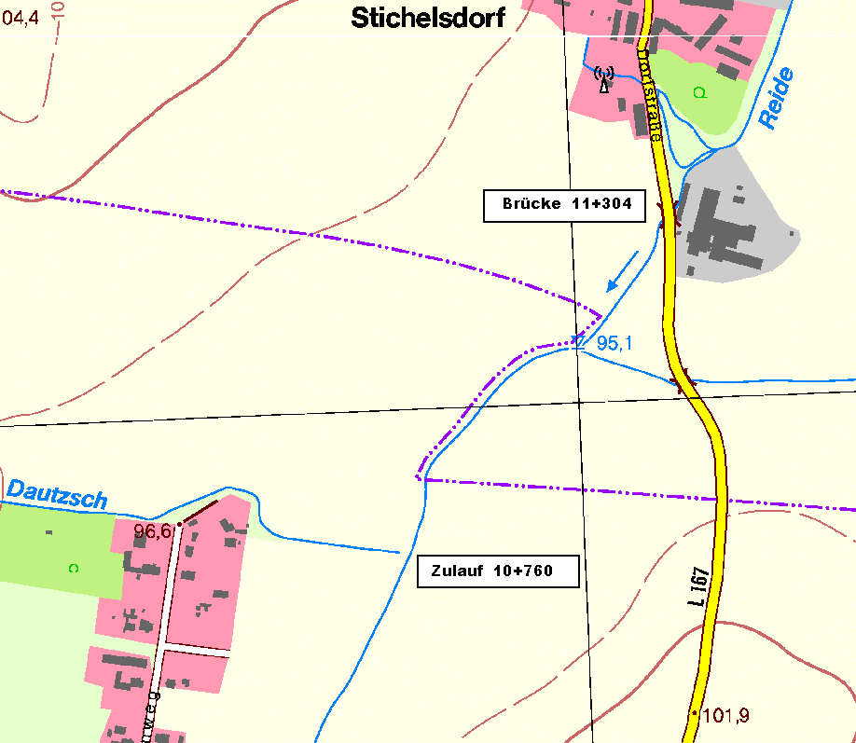
 | 11.097 | ZL Graben li. | 44 | 44 | 44 | 2.1 | 2.5 | 2.9 | 1.0 | 1.0 | 96.8 | 136.4 | 167.2 | 44.0 | 44.0 | x | x | x | x | x | 11.097 | außerorts
 | 11.149 |  | 52 | 52 | 50 | 1.9 | 3.9 | 3.7 | 1.0 | 1.0 | 104.0 | 166.4 | 165.0 | 52.0 | 50.0 | x | x | x | x | x | 11.149 | außerorts
 | 11.246 |  | 97 | 98 | 96 | 1.1 | 4.2 | 3.0 | 1.0 | 1.0 | 145.5 | 396.9 | 321.6 | 98.0 | 96.0 | x | x | x | x | x | 11.246 | außerorts
 | 11.276 | AL Brücke Gut Stichelsd. | 30 | 28 | 30 | 2.6 | 3.0 | 3.6 | 1.0 | 1.0 | 55.5 | 100.8 | 99.0 | 28.0 | 30.0 | x | x | x | x | x | 11.276 | außerorts
 |  |  |  |  |  |  |  |  |  |  |  |  |  |  |  | x | x | x | x | x
 |  |  |  |  |  |  |  |  |  |  |  |  |  |  |  | x | x | x | x | x
 |  |  |  |  |  |  |  |  |  |  |  |  |  |  |  | x | x | x | x | x
 |  |  |  |  |  |  |  |  |  |  |  |  |  |  |  | x | x | x | x | x
 |  |  |  |  |  |  |  |  |  |  |  |  |  |  |  | x | x | x | x | x
 |  |  |  |  |  |  |  |  |  |  |  |  |  |  |  | x | x | x | x | x
 |  |  |  |  |  |  |  |  |  |  |  |  |  |  |  | x | x | x | x | x
 |  |  |  |  |  |  |  |  |  |  |  |  |  |  |  | x | x | x | x | x
 |  |  |  |  |  |  |  |  |  |  |  |  |  |  |  | x | x | x | x | x
 |  |  |  |  |  |  |  |  |  |  |  |  |  |  |  | x | x | x | x | x
 |  |  |  |  |  |  |  |  |  |  |  |  |  |  |  | x | x | x | x | x
 |  |  |  |  |  |  |  |  |  |  |  |  |  |  |  | x | x | x | x | x
 |  |  |  |  |  |  |  |  |  |  |  |  |  |  |  | x | x | x | x | x
 |  |  |  |  |  |  |  |  |  |  |  |  |  |  |  | x | x | x | x | x
 |  |  |  |  |  |  |  |  |  |  |  |  |  |  |  | x | x | x | x | x
 |  |  |  |  |  |  |  |  |  |  |  |  |  |  |  | x | x | x | x | x
 |  |  |  |  |  |  |  |  |  |  |  |  |  |  |  | x | x | x | x | x
 |  |  |  |  |  |  |  |  |  |  |  |  |  |  |  | x | x | x | x | x
 |  |  |  |  |  |  |  |  |  |  |  |  |  |  |  | x | x | x | x | x
 |  |  |  |  |  |  |  |  |  |  |  |  |  |  |  | x | x | x | x | x
 |  |  |  |  |  |  |  |  |  |  |  |  |  |  |  | x | x | x | x | x
 |  |  |  |  |  |  |  |  |  |  |  |  |  |  |  | x | x | x | x | x
 |  |  |  |  |  |  |  |  |  |  |  |  |  |  |  | x | x | x | x | x
 | 7 | Summen | 507 | 503.0 | 502.0 |  |  |  |  |  | 944.9 | 1,682.4 | 1,775.7 | 503.0 | 502.0 | 7 | 7 | 7 | 7 | 7 | -23
 |  |  |  |  |  |  |  |  |  |  |  |  | Flächenmaße in m² |  |  | Berechnete Abschnitte
 | Lage / Gewässer |  | außerorts |  |  |  |  |  |  |  |  | Reide
Zulauf Dautzsch bis Brücke Gut Stichelsdorf | Abschnitt von / bis |  | Zulauf Dautzsch bis Brücke Gut Stichelsdorf |  |  |  |  |  |  |  |  |  | Sohlenkrautung 55 m²
 | Aufmaß vom Monat /Jahr |  | März | 2009
 | Vermesser |  | TERRA-DATA Gmbh |  |  |  |  |  |  |  |  |  |  | Blatt | 12
 |  |  | Sangerhausen |  |  |  |  |  |  |  |  |  |  | Nr

Blatt13
 | Stat. | Beschreibung | Abst. | Längen (m) |  |  |  | Breiten (m) |  |  | Gew. | Böschungen |  | Randstreifen |  | So | Böschg |  | Randstr |  | Stat. | innerorts
zurück zum Inhaltsverzeichnis | Km | (Trivialbezeichnung) | Achse | li. BOK | re. BOK | Sohle | li. Bö | re. Bö | li. Rand | re. Rand | Sohle | links | rechts | links | rechts |  | li | re | li | re | Km | außerorts
 | 11.305 | EL Brücke Gut Stichelsd. |  |  |  | 1.7 | 3.1 | 1.8 |  |  |  |  |  |  |  |  |  |  |  |  | 11.305
 | 11.311 |  | 6 | 6 | 6 | 1.3 | 3.4 | 2.9 | 0.0 | 0.0 | 9.0 | 19.5 | 14.1 | 0.0 | 0.0 | x | x | x | x | x | 11.311 | außerorts
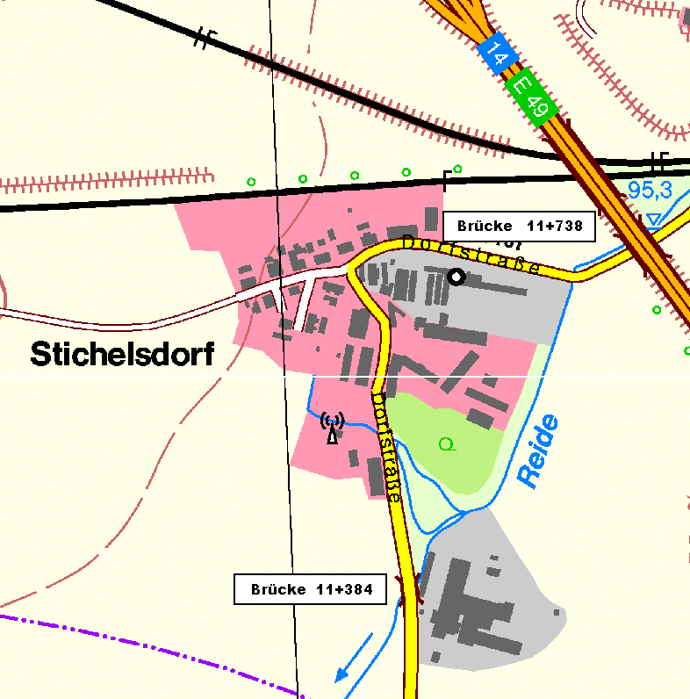
 | 11.350 |  | 39 | 39 | 41 | 1.9 | 2.4 | 3.2 | 0.0 | 0.0 | 62.4 | 113.1 | 125.1 | 0.0 | 0.0 | x | x | x | x | x | 11.350 | außerorts
 | 11.408 | Zaun li. | 58 | 56 | 59 | 2.2 | 2.1 | 3.6 | 0.0 | 0.0 | 118.9 | 126.0 | 200.6 | 0.0 | 0.0 | x | x | x | x | x | 11.408 | außerorts
 | 11.472 |  | 64 | 67 | 62 | 2.1 | 2.3 | 2.9 | 1.0 | 0.0 | 137.6 | 147.4 | 201.5 | 67.0 | 0.0 | x | x | x | x | x | 11.472 | außerorts
 | 11.525 |  | 53 | 53 | 53 | 1.9 | 2.5 | 2.7 | 1.0 | 0.0 | 106.0 | 127.2 | 148.4 | 53.0 | 0.0 | x | x | x | x | x | 11.525 | außerorts
 | 11.578 |  | 53 | 53 | 53 | 2.1 | 2.7 | 2.7 | 3.0 | 0.0 | 106.0 | 137.8 | 143.1 | 159.0 | 0.0 | x | x | x | x | x | 11.578 | außerorts
 | 11.620 |  | 42 | 42 | 42 | 1.7 | 3.4 | 3.2 | 3.0 | 0.0 | 79.8 | 128.1 | 123.9 | 126.0 | 0.0 | x | x | x | x | x | 11.620 | außerorts
 | 11.641 | AL Brücke L167 OL Stichelsdorf | 21 | 21 | 21 | 1.3 | 3.4 | 3.6 | 3.0 | 0.0 | 31.5 | 71.4 | 71.4 | 63.0 | 0.0 | x | x | x | x | x | 11.641 | außerorts
 | 11.650 | EL Brücke L167 OL Stichelsdorf | 9 |  |  | 1.4 | 1.7 | 2.5 |  |  | 12.2 |  |  |  |  | x | x | x | x | x | 11.650
 | 11.703 | AL Brücke BAB 14 | 53 | 52 | 56 | 1.4 | 1.9 | 1.9 | 2.3 | 1.0 | 74.2 | 93.6 | 123.2 | 119.6 | 56.0 | x | x | x | x | x | 11.703 | außerorts
 |  |  |  |  |  |  |  |  |  |  |  |  |  |  |  | x | x | x | x | x
 |  |  |  |  |  |  |  |  |  |  |  |  |  |  |  | x | x | x | x | x
 |  |  |  |  |  |  |  |  |  |  |  |  |  |  |  | x | x | x | x | x
 |  |  |  |  |  |  |  |  |  |  |  |  |  |  |  | x | x | x | x | x
 |  |  |  |  |  |  |  |  |  |  |  |  |  |  |  | x | x | x | x | x
 |  |  |  |  |  |  |  |  |  |  |  |  |  |  |  | x | x | x | x | x
 |  |  |  |  |  |  |  |  |  |  |  |  |  |  |  | x | x | x | x | x
 |  |  |  |  |  |  |  |  |  |  |  |  |  |  |  | x | x | x | x | x
 |  |  |  |  |  |  |  |  |  |  |  |  |  |  |  | x | x | x | x | x
 |  |  |  |  |  |  |  |  |  |  |  |  |  |  |  | x | x | x | x | x
 |  |  |  |  |  |  |  |  |  |  |  |  |  |  |  | x | x | x | x | x
 |  |  |  |  |  |  |  |  |  |  |  |  |  |  |  | x | x | x | x | x
 |  |  |  |  |  |  |  |  |  |  |  |  |  |  |  | x | x | x | x | x
 |  |  |  |  |  |  |  |  |  |  |  |  |  |  |  | x | x | x | x | x
 |  |  |  |  |  |  |  |  |  |  |  |  |  |  |  | x | x | x | x | x
 |  |  |  |  |  |  |  |  |  |  |  |  |  |  |  | x | x | x | x | x
 |  |  |  |  |  |  |  |  |  |  |  |  |  |  |  | x | x | x | x | x
 |  |  |  |  |  |  |  |  |  |  |  |  |  |  |  | x | x | x | x | x
 |  |  |  |  |  |  |  |  |  |  |  |  |  |  |  | x | x | x | x | x
 |  |  |  |  |  |  |  |  |  |  |  |  |  |  |  | x | x | x | x | x
 | 10 | Summen | 398 | 389.0 | 393.0 |  |  |  |  |  | 737.5 | 964.1 | 1,151.3 | 587.6 | 56.0 | 10 | 10 | 10 | 10 | 10 | -20
 |  |  |  |  |  |  |  |  |  |  |  |  | Flächenmaße in m² |  |  | Berechnete Abschnitte
 | Lage / Gewässer |  | außerorts |  |  |  |  |  |  |  |  | Reide
Brücke Gut Stichelsdorf bis Brücke BAB 14 | Abschnitt von / bis |  | Brücke Gut Stichelsdorf bis Brücke BAB 14
 | Aufmaß vom Monat /Jahr |  | März | 2009
 | Vermesser |  | TERRA-DATA Gmbh |  |  |  |  |  |  |  |  |  |  | Blatt | 13
 |  |  | Sangerhausen |  |  |  |  |  |  |  |  |  |  | Nr

Blatt14
 | Stat. | Beschreibung | Abst. | Längen (m) |  |  |  | Breiten (m) |  |  | Gew. | Böschungen |  | Randstreifen |  | So | Böschg |  | Randstr |  | Stat. | innerorts
zurück zum Inhaltsverzeichnis | Km | (Trivialbezeichnung) | Achse | li. BOK | re. BOK | Sohle | li. Bö | re. Bö | li. Rand | re. Rand | Sohle | links | rechts | links | rechts |  | li | re | li | re | Km | außerorts
 | 11.740 | EL Brücke BAB 14 |  |  |  | 1.5 | 2.2 | 2.5 |  |  |  |  |  |  |  |  |  |  |  |  | 11.740
 | 11.794 |  | 54 | 54 | 54 | 2.1 | 3.3 | 1.3 | 1.0 | 1.0 | 97.2 | 148.5 | 102.6 | 54.0 | 54.0 | x | x | x | x | x | 11.794 | außerorts
 | 11.820 | AL Eisenbahnbrücke | 26 | 34 | 23 | 1.6 | 6.0 | 2.0 | 1.0 | 1.0 | 48.1 | 158.1 | 37.9 | 34.0 | 23.0 | x | x | x | x | x | 11.820 | außerorts
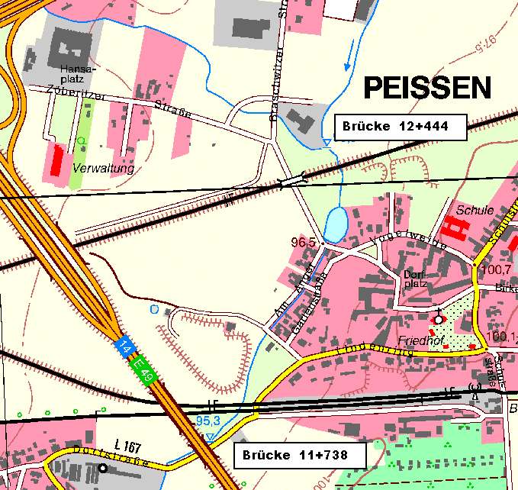
 | 11.837 | EL Eisenbahnbrücke | 17 |  |  | 2.4 | 0.9 | 0.7 |  |  | 34.0 |  |  |  |  | x | x | x | x | x | 11.837 | innerorts
 | 11.851 |  | 14 | 14 | 15 | 3.0 | 1.3 | 2.1 | 1.0 | 1.0 | 37.8 | 15.4 | 21.0 | 14.0 | 15.0 | x | x | x | x | x | 11.851 | innerorts
 | 11.908 |  | 57 | 57 | 57 | 3.6 | 1.7 | 2.2 | 1.0 | 1.0 | 188.1 | 85.5 | 122.6 | 57.0 | 57.0 | x | x | x | x | x | 11.908 | innerorts
 | 11.914 | AL Brücke L167 OL Peißen | 6 | 6 | 9 | 2.7 | 1.3 | 2.6 | 1.0 | 1.0 | 18.9 | 9.0 | 21.6 | 6.0 | 9.0 | x | x | x | x | x | 11.914 | innerorts
 | 11.958 | EL Brücke L167 OL Peißen | 44 |  |  | 3.0 | 1.5 | 2.3 |  |  | 125.4 |  |  |  |  | x | x | x | x | x | 11.958 | innerorts
 | 11.972 | AL Brücke Am Anger | 14 | 14 | 14 | 2.1 | 1.6 | 2.7 | 0.0 | 1.0 | 35.7 | 21.7 | 35.0 | 0.0 | 14.0 | x | x | x | x | x | 11.972 | innerorts
 | 11.978 | EL Brücke Am Anger | 6 |  |  | 1.7 | 1.7 | 2.1 |  |  | 11.4 |  |  |  |  | x | x | x | x | x | 11.978 | innerorts
 | 12.017 | AL Steg | 39 | 39 | 39 | 1.7 | 2.0 | 2.0 | 0.0 | 0.0 | 66.3 | 72.2 | 79.9 | 0.0 | 0.0 | x | x | x | x | x | 12.017 | innerorts
 | 12.019 | EL Steg | 2 |  |  | 1.6 | 1.9 | 1.8 |  |  | 3.3 |  |  |  |  | x | x | x | x | x | 12.019 | innerorts
 | 12.047 | AL Brücke 12+051 | 28 | 28 | 28 | 1.4 | 1.7 | 1.4 | 0.0 | 0.0 | 42.0 | 50.4 | 44.8 | 0.0 | 0.0 | x | x | x | x | x | 12.047 | innerorts
 | 12.051 | EL Brücke 12+051 | 4 |  |  | 1.4 | 1.4 | 1.1 |  |  | 5.6 |  |  |  |  | x | x | x | x | x | 12.051 | innerorts
 | 12.078 | AL Brücke Gartenweg | 27 | 27 | 27 | 1.3 | 1.6 | 1.6 | 0.0 | 0.0 | 36.4 | 40.5 | 36.5 | 0.0 | 0.0 | x | x | x | x | x | 12.078 | innerorts
 | 12.082 | EL Brücke Gartenweg | 4 |  |  | 1.2 | 1.8 | 1.6 |  |  | 5.0 |  |  |  |  | x | x | x | x | x | 12.082 | innerorts
 | 12.160 | AL Teich Peißen | 78 | 78 | 78 | 2.0 | 1.3 | 0.9 | 0.0 | 0.0 | 124.8 | 120.9 | 97.5 | 0.0 | 0.0 | x | x | x | x | x | 12.160 | innerorts
 | 12.183 | EL Brücke Nebengraben | 23 |  |  | 2.6 | 0.8 | 0.8 |  |  | 52.9 |  |  |  |  | x | x | x | x | x | 12.183 | innerorts
 | 12.235 |  | 52 | 51 | 53 | 2.6 | 0.7 | 1.5 | 1.0 | 1.0 | 135.2 | 38.3 | 60.9 | 51.0 | 53.0 | x | x | x | x | x | 12.235 | innerorts
 | 12.299 | AL Bahndamm | 64 | 65 | 63 | 3.2 | 1.2 | 1.2 | 1.0 | 1.0 | 185.6 | 61.8 | 85.1 | 65.0 | 63.0 | x | x | x | x | x | 12.299 | innerorts
 | 12.320 | EL Bahndamm | 21 |  |  | 2.6 | 1.6 | 0.7 |  |  | 60.9 |  |  |  |  | x | x | x | x | x | 12.320 | innerorts
 | 12.372 | AL Brücke L167n | 52 | 55 | 51 | 3.5 | 1.7 | 2.6 | 1.0 | 1.0 | 158.6 | 90.8 | 84.1 | 55.0 | 51.0 | x | x | x | x | x | 12.372 | innerorts
 | 12.389 | EL Brücke L167n | 17 |  |  | 3.2 | 3.5 | 2.2 |  |  | 56.9 |  |  |  |  | x | x | x | x | x | 12.389 | innerorts
 | 12.430 | AL Brücke Zöberitzer Str. | 41 | 34 | 42 | 2.7 | 2.6 | 1.6 | 1.0 | 0.0 | 121.0 | 103.7 | 79.8 | 34.0 | 0.0 | x | x | x | x | x | 12.430 | innerorts
 |  |  |  |  |  |  |  |  |  |  |  |  |  |  |  | x | x | x | x | x
 |  |  |  |  |  |  |  |  |  |  |  |  |  |  |  | x | x | x | x | x
 |  |  |  |  |  |  |  |  |  |  |  |  |  |  |  | x | x | x | x | x
 |  |  |  |  |  |  |  |  |  |  |  |  |  |  |  | x | x | x | x | x
 |  | Summen außen |  |  |  |  |  |  |  |  |  |  |  |  |  | x | x | x | x | x
 |  | Summen innen |  |  |  |  |  |  |  |  |  |  |  |  |  | x | x | x | x | x
 |  |  |  |  |  |  |  |  |  |  |  |  |  |  |  | x | x | x | x | x
 | 23 | Summen | 690 | 556.0 | 553.0 |  |  |  |  |  | 1,651.1 | 1,016.6 | 909.4 | 370.0 | 339.0 | 23 | 23 | 23 | 23 | 23 | -7
 |  |  |  |  |  |  |  |  |  |  |  |  | Flächenmaße in m² |  |  | Berechnete Abschnitte
 | Lage / Gewässer |  | innerorts |  |  |  |  |  |  |  |  | Reide
Brücke BAB 14 bis Brücke Zöberitzer Str. | Abschnitt von / bis |  | Brücke BAB 14 bis Brücke Zöberitzer Str.
 | Aufmaß vom Monat /Jahr |  | März | 2009
 | Vermesser |  | TERRA-DATA Gmbh |  |  |  |  |  |  |  |  |  |  | Blatt | 14
 |  |  | Sangerhausen |  |  |  |  |  |  |  |  |  |  | Nr

Blatt15
 | Stat. | Beschreibung | Abst. | Längen (m) |  |  |  | Breiten (m) |  |  | Gew. | Böschungen |  | Randstreifen |  | So | Böschg |  | Randstr |  | Stat. | innerorts
zurück zum Inhaltsverzeichnis | Km | (Trivialbezeichnung) | Achse | li. BOK | re. BOK | Sohle | li. Bö | re. Bö | li. Rand | re. Rand | Sohle | links | rechts | links | rechts |  | li | re | li | re | Km | außerorts
 | 12.447 | EL Brücke Zöberitzer Str. |  |  |  | 3.5 | 2.2 | 1.8 |  |  |  |  |  |  |  |  |  |  |  |  | 12.447
 | 12.545 |  | 98 | 99 | 96 | 3.1 | 1.9 | 2.0 | 3.0 | 1.0 | 323.4 | 203.0 | 182.4 | 297.0 | 96.0 | x | x | x | x | x | 12.545 | außerorts
 | 12.599 | Zaun re. | 54 | 54 | 54 | 2.7 | 2.5 | 2.6 | 3.0 | 1.0 | 156.6 | 118.8 | 124.2 | 162.0 | 54.0 | x | x | x | x | x | 12.599 | außerorts
 | 12.701 |  | 102 | 103 | 101 | 2.0 | 2.3 | 2.1 | 3.0 | 0.0 | 239.7 | 247.2 | 237.4 | 309.0 | 0.0 | x | x | x | x | x | 12.701 | außerorts
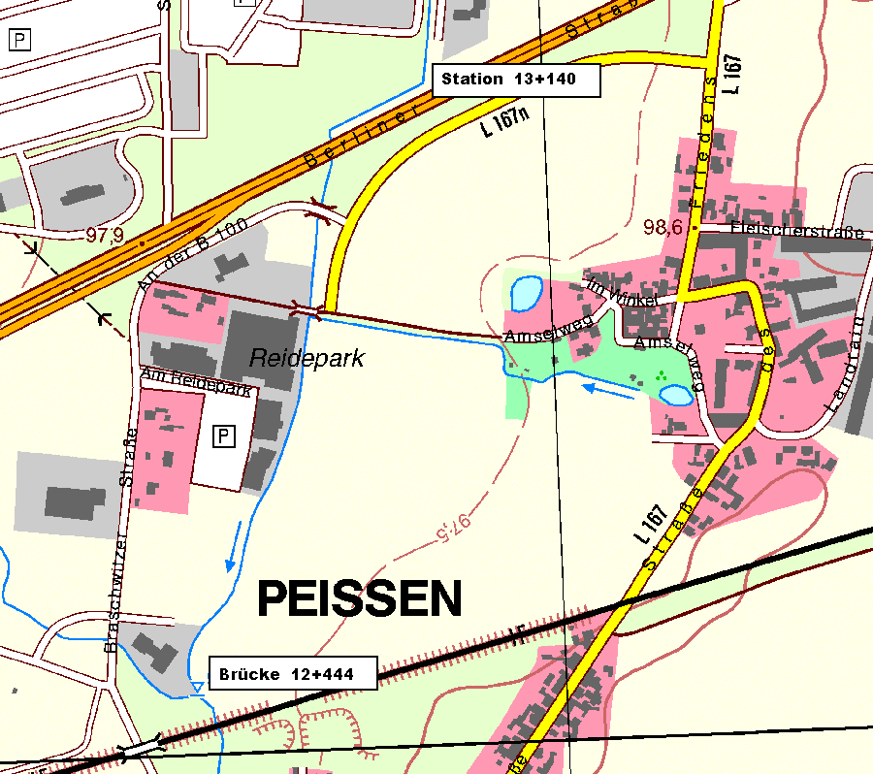
 | 12.746 |  | 45 | 45 | 45 | 1.8 | 3.7 | 2.5 | 3.0 | 0.0 | 85.5 | 135.0 | 103.5 | 135.0 | 0.0 | x | x | x | x | x | 12.746 | außerorts
 | 12.811 | AL Brücke Reidepark | 65 | 66 | 64 | 1.7 | 2.4 | 2.6 | 3.0 | 0.0 | 113.7 | 201.3 | 163.2 | 198.0 | 0.0 | x | x | x | x | x | 12.811 | außerorts
 | 12.812 | EL Brücke Reidepark | 1 |  |  | 1.5 | 2.4 | 2.1 |  |  | 1.6 |  |  |  |  | x | x | x | x | x | 12.812 | außerorts
 | 12.856 | Zaun re. | 44 | 44 | 44 | 1.9 | 2.6 | 2.7 | 3.0 | 1.0 | 74.8 | 110.0 | 105.6 | 132.0 | 44.0 | x | x | x | x | x | 12.856 | außerorts
 | 12.916 | AL Brü. Braschwitzer Str. | 60 | 59 | 59 | 2.7 | 2.1 | 2.0 | 3.0 | 1.0 | 138.0 | 138.7 | 138.7 | 177.0 | 59.0 | x | x | x | x | x | 12.916 | außerorts
 | 12.929 | EL Brü. Braschwitzer Str. | 13 |  |  | 2.4 | 2.8 | 2.6 |  |  | 33.1 |  |  |  |  | x | x | x | x | x | 12.929 | außerorts
 | 12.977 | AL Durchlass B100 | 48 | 50 | 47 | 3.0 | 2.3 | 1.9 | 3.0 | 1.0 | 129.6 | 127.5 | 105.8 | 150.0 | 47.0 | x | x | x | x | x | 12.977 | außerorts
 | 13.007 | EL Durchlass B100 | 30 |  |  | 1.8 | 2.8 | 2.5 |  |  | 72.0 |  |  |  |  | x | x | x | x | x | 13.007 | außerorts
 | 13.143 | Abschwenk von B100 | 136 | 133 | 139 | 2.8 | 3.4 | 2.5 | 1.0 | 1.0 | 312.8 | 412.3 | 347.5 | 133.0 | 139.0 | x | x | x | x | x | 13.143 | außerorts
 |  |  |  |  |  |  |  |  |  |  |  |  |  |  |  | x | x | x | x | x
 |  |  |  |  |  |  |  |  |  |  |  |  |  |  |  | x | x | x | x | x
 |  |  |  |  |  |  |  |  |  |  |  |  |  |  |  | x | x | x | x | x
 |  |  |  |  |  |  |  |  |  |  |  |  |  |  |  | x | x | x | x | x
 |  |  |  |  |  |  |  |  |  |  |  |  |  |  |  | x | x | x | x | x
 |  |  |  |  |  |  |  |  |  |  |  |  |  |  |  | x | x | x | x | x
 |  |  |  |  |  |  |  |  |  |  |  |  |  |  |  | x | x | x | x | x
 |  |  |  |  |  |  |  |  |  |  |  |  |  |  |  | x | x | x | x | x
 |  |  |  |  |  |  |  |  |  |  |  |  |  |  |  | x | x | x | x | x
 |  |  |  |  |  |  |  |  |  |  |  |  |  |  |  | x | x | x | x | x
 |  |  |  |  |  |  |  |  |  |  |  |  |  |  |  | x | x | x | x | x
 |  |  |  |  |  |  |  |  |  |  |  |  |  |  |  | x | x | x | x | x
 |  |  |  |  |  |  |  |  |  |  |  |  |  |  |  | x | x | x | x | x
 |  |  |  |  |  |  |  |  |  |  |  |  |  |  |  | x | x | x | x | x
 |  |  |  |  |  |  |  |  |  |  |  |  |  |  |  | x | x | x | x | x
 |  |  |  |  |  |  |  |  |  |  |  |  |  |  |  | x | x | x | x | x
 |  |  |  |  |  |  |  |  |  |  |  |  |  |  |  | x | x | x | x | x
 |  |  |  |  |  |  |  |  |  |  |  |  |  |  |  | x | x | x | x | x
 | 12 | Summen | 696 | 653.0 | 649.0 |  |  |  |  |  | 1,680.9 | 1,693.7 | 1,508.2 | 1,693.0 | 439.0 | 12 | 12 | 12 | 12 | 12 | -18
 |  |  |  |  |  |  |  |  |  |  |  |  | Flächenmaße in m² |  |  | Berechnete Abschnitte
 | Lage / Gewässer |  | außerorts |  |  |  |  |  |  |  |  | Reide
Brücke Zöberitzer Str. bis Abschwenk von B100 | Abschnitt von / bis |  | Brücke Zöberitzer Str. bis Abschwenk von B100 |  |  |  |  |  |  |  |  |  | Sohlenkrautung 1.681 m²
 | Aufmaß vom Monat /Jahr |  | März | 2009
 | Vermesser |  | TERRA-DATA Gmbh |  |  |  |  |  |  |  |  |  |  | Blatt | 15
 |  |  | Sangerhausen |  |  |  |  |  |  |  |  |  |  | Nr

Blatt16
 | Stat. | Beschreibung | Abst. | Längen (m) |  |  |  | Breiten (m) |  |  | Gew. | Böschungen |  | Randstreifen |  | So | Böschg |  | Randstr |  | Stat. | innerorts
zurück zum Inhaltsverzeichnis | Km | (Trivialbezeichnung) | Achse | li. BOK | re. BOK | Sohle | li. Bö | re. Bö | li. Rand | re. Rand | Sohle | links | rechts | links | rechts |  | li | re | li | re | Km | außerorts
 | 13.143 | Abschwenk von B100 |  |  |  | 2.8 | 3.4 | 2.5 | 1.0 | 1.0 |  |  |  |  |  |  |  |  |  |  | 13.143
 | 13.329 | AL Durchlass Möbelhaus | 186 | 186 | 186 | 3.1 | 2.5 | 2.9 | 3.0 | 1.0 | 548.7 | 548.7 | 502.2 | 6.2 | 2.5 | x | x | x | x | x | 13.329 | außerorts
 | 13.349 | EL Durchlass Möbelhaus | 20 |  |  | 2.5 | 2.6 | 3.3 | 3.0 |  | 56.0 |  |  | 7.5 | 1.3 | x |  |  | x | x | 13.349 | außerorts
 | 13.586 |  | 237 | 247 | 234 | 2.4 | 1.7 | 2.4 | 3.0 |  | 580.7 | 531.1 | 666.9 | 7.2 | 0.0 | x | x | x | x | x | 13.586 | außerorts
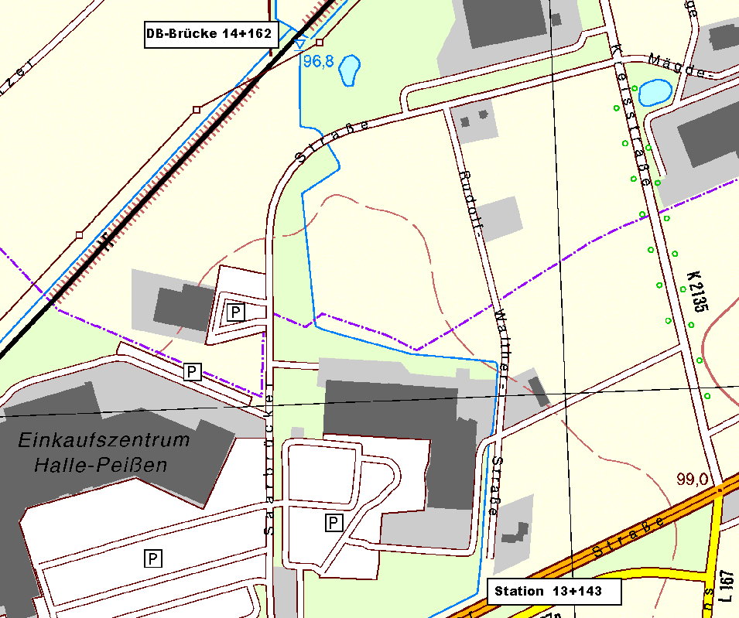
 | 13.763 |  | 177 | 171 | 178 | 1.8 | 1.8 | 1.9 | 3.0 |  | 371.7 | 299.3 | 382.7 | 5.4 | 0.0 | x | x | x | x | x | 13.763 | außerorts
 | 13.937 |  | 174 | 172 | 179 | 0.9 | 2.2 | 2.3 | 3.0 |  | 234.9 | 344.0 | 375.9 | 2.7 | 0.0 | x | x | x | x | x | 13.937 | außerorts
 | 13.968 | AL Durchlass Saarbrücker Str. | 31 | 37 | 28 | 4.5 | 2.5 | 2.2 | 3.0 |  | 83.7 | 87.0 | 63.0 | 13.5 | 0.0 | x | x | x | x | x | 13.968 | außerorts
 | 14.001 | EL Durchlass Saarbrücker Str. | 33 |  |  | 1.8 | 2.1 | 2.5 |  |  | 103.9 |  |  | 2.7 | 0.0 | x |  |  | x | x | 14.001 | außerorts
 | 14.124 | AL Durchlass am Bahndamm | 123 | 133 | 124 | 2.2 | 1.9 | 1.9 | 3.0 |  | 246.0 | 266.0 | 272.8 |  | 0.0 | x | x | x |  | x | 14.124 | außerorts
 | 14.140 | EL Durchlass am Bahndamm | 16 |  |  | 0.0 | 2.1 | 3.0 |  |  | 17.6 |  |  | 1.0 | 1.0 | x |  |  | x | x | 14.140 | außerorts
 | 14.152 | AL Eisenbahnbrücke | 12 | 15 | 12 | 0.0 | 3.3 | 2.6 | 3.0 |  | 0.0 | 40.5 | 33.6 | 0.0 | 0.0 | x | x | x | x | x | 14.152 | außerorts
 |  |  |  |  |  |  |  |  |  |  |  |  |  |  |  | x | x | x | x | x
 |  |  |  |  |  |  |  |  |  |  |  |  |  |  |  | x | x | x | x | x
 |  |  |  |  |  |  |  |  |  |  |  |  |  |  |  | x | x | x | x | x
 |  |  |  |  |  |  |  |  |  |  |  |  |  |  |  | x | x | x | x | x
 |  |  |  |  |  |  |  |  |  |  |  |  |  |  |  | x | x | x | x | x
 |  |  |  |  |  |  |  |  |  |  |  |  |  |  |  | x | x | x | x | x
 |  |  |  |  |  |  |  |  |  |  |  |  |  |  |  | x | x | x | x | x
 |  |  |  |  |  |  |  |  |  |  |  |  |  |  |  | x | x | x | x | x
 |  |  |  |  |  |  |  |  |  |  |  |  |  |  |  | x | x | x | x | x
 |  |  |  |  |  |  |  |  |  |  |  |  |  |  |  | x | x | x | x | x
 |  |  |  |  |  |  |  |  |  |  |  |  |  |  |  | x | x | x | x | x
 |  |  |  |  |  |  |  |  |  |  |  |  |  |  |  | x | x | x | x | x
 |  |  |  |  |  |  |  |  |  |  |  |  |  |  |  | x | x | x | x | x
 |  |  |  |  |  |  |  |  |  |  |  |  |  |  |  | x | x | x | x | x
 |  |  |  |  |  |  |  |  |  |  |  |  |  |  |  | x | x | x | x | x
 |  |  |  |  |  |  |  |  |  |  |  |  |  |  |  | x | x | x | x | x
 |  |  |  |  |  |  |  |  |  |  |  |  |  |  |  | x | x | x | x | x
 |  |  |  |  |  |  |  |  |  |  |  |  |  |  |  | x | x | x | x | x
 |  |  |  |  |  |  |  |  |  |  |  |  |  |  |  | x | x | x | x | x
 |  |  |  |  |  |  |  |  |  |  |  |  |  |  |  | x | x | x | x | x
 | 10 | Summen | 1,009 | 961.0 | 941.0 |  |  |  |  |  | 2,243.2 | 2,116.5 | 2,297.1 | 46.2 | 4.8 | 10 | 7 | 7 | 9 | 10 | -20
 |  |  |  |  |  |  |  |  |  |  |  |  | Flächenmaße in m² |  |  | Berechnete Abschnitte
 | Lage / Gewässer |  | außerorts |  |  |  |  |  |  |  |  | Reide
Abschwenk von B100 bis AL Eisenbahnbrücke | Abschnitt von / bis |  | Abschwenk von B100 bis AL Eisenbahnbrücke |  |  |  |  |  |  |  |  |  | Sohlenkrautung 2.243 m²
 | Aufmaß vom Monat /Jahr |  | März | 2009
 | Vermesser |  | TERRA-DATA Gmbh |  |  |  |  |  |  |  |  |  |  | Blatt | 16
 |  |  | Sangerhausen |  |  |  |  |  |  |  |  |  |  | Nr

Blatt17
 | Stat. | Beschreibung | Abst. | Längen (m) |  |  |  | Breiten (m) |  |  | Gew. | Böschungen |  | Randstreifen |  | So | Böschg |  | Randstr |  | Stat. | innerorts
zurück zum Inhaltsverzeichnis | Km | (Trivialbezeichnung) | Achse | li. BOK | re. BOK | Sohle | li. Bö | re. Bö | li. Rand | re. Rand | Sohle | links | rechts | links | rechts |  | li | re | li | re | Km | außerorts
 | 14.170 | EL DL Eisenbahnbrücke |  |  |  | 1.7 | 1.6 | 1.9 |  |  |  |  |  |  |  |  |  |  |  |  | 14.170
 | 14.287 |  | 117 | 118 | 117 | 1.5 | 1.6 | 1.8 | 1.0 | 3.0 | 187.2 | 188.8 | 216.5 | 118.0 | 351.0 | x | x | x | x | x | 14.287 | außerorts
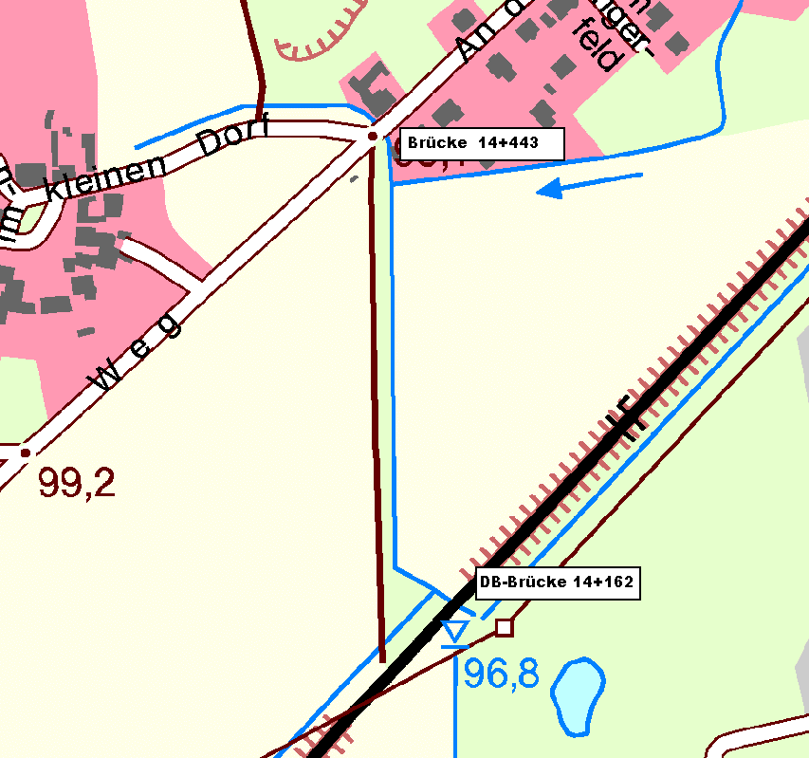
 | 14.381 | AL Durchlass | 94 | 94 | 94 | 0.7 | 1.6 | 2.1 | 1.0 | 3.0 | 103.4 | 150.4 | 183.3 | 94.0 | 282.0 | x | x | x | x | x | 14.381 | außerorts
 | 14.397 | EL Durchlass | 16 |  |  | 0.8 | 1.5 | 2.8 |  |  | 12.0 |  |  |  |  | x | x | x | x | x | 14.397 | außerorts
 | 14.434 | AL DL Zöberitzer Weg | 37 | 40 | 38 | 0.7 | 2.0 | 2.3 | 0.0 | 1.0 | 27.7 | 70.0 | 96.9 | 0.0 | 38.0 | x | x | x | x | x | 14.434 | innerorts
 |  |  |  |  |  |  |  |  |  |  |  |  |  |  |  | x | x | x | x | x
 |  |  |  |  |  |  |  |  |  |  |  |  |  |  |  | x | x | x | x | x
 |  |  |  |  |  |  |  |  |  |  |  |  |  |  |  | x | x | x | x | x
 |  |  |  |  |  |  |  |  |  |  |  |  |  |  |  | x | x | x | x | x
 |  |  |  |  |  |  |  |  |  |  |  |  |  |  |  | x | x | x | x | x
 |  |  |  |  |  |  |  |  |  |  |  |  |  |  |  | x | x | x | x | x
 |  |  |  |  |  |  |  |  |  |  |  |  |  |  |  | x | x | x | x | x
 |  |  |  |  |  |  |  |  |  |  |  |  |  |  |  | x | x | x | x | x
 |  |  |  |  |  |  |  |  |  |  |  |  |  |  |  | x | x | x | x | x
 |  |  |  |  |  |  |  |  |  |  |  |  |  |  |  | x | x | x | x | x
 |  |  |  |  |  |  |  |  |  |  |  |  |  |  |  | x | x | x | x | x
 |  |  |  |  |  |  |  |  |  |  |  |  |  |  |  | x | x | x | x | x
 |  |  |  |  |  |  |  |  |  |  |  |  |  |  |  | x | x | x | x | x
 |  |  |  |  |  |  |  |  |  |  |  |  |  |  |  | x | x | x | x | x
 |  |  |  |  |  |  |  |  |  |  |  |  |  |  |  | x | x | x | x | x
 |  |  |  |  |  |  |  |  |  |  |  |  |  |  |  | x | x | x | x | x
 |  |  |  |  |  |  |  |  |  |  |  |  |  |  |  | x | x | x | x | x
 |  |  |  |  |  |  |  |  |  |  |  |  |  |  |  | x | x | x | x | x
 |  |  |  |  |  |  |  |  |  |  |  |  |  |  |  | x | x | x | x | x
 |  |  |  |  |  |  |  |  |  |  |  |  |  |  |  | x | x | x | x | x
 |  |  |  |  |  |  |  |  |  |  |  |  |  |  |  | x | x | x | x | x
 |  |  |  |  |  |  |  |  |  |  |  |  |  |  |  | x | x | x | x | x
 |  |  |  |  |  |  |  |  |  |  |  |  |  |  |  | x | x | x | x | x
 |  |  |  |  |  |  |  |  |  |  |  |  |  |  |  | x | x | x | x | x
 |  |  |  |  |  |  |  |  |  |  |  |  |  |  |  | x | x | x | x | x
 |  |  |  |  |  |  |  |  |  |  |  |  |  |  |  | x | x | x | x | x
 | 4 | Summen | 264 | 252.0 | 249.0 |  |  |  |  |  | 330.4 | 409.2 | 496.7 | 212.0 | 671.0 | 4 | 4 | 4 | 4 | 4 | -26
 |  |  |  |  |  |  |  |  |  |  |  |  | Flächenmaße in m² |  |  | Berechnete Abschnitte
 | Lage / Gewässer |  | außerorts |  |  |  |  |  |  |  |  | Reide
Eisenbahnbrücke bis Brücke Zöberitzer Weg | Abschnitt von / bis |  | Eisenbahnbrücke bis Brücke Zöberitzer Weg
 | Aufmaß vom Monat /Jahr |  | März | 2009
 | Vermesser |  | TERRA-DATA Gmbh |  |  |  |  |  |  |  |  |  |  | Blatt | 17
 |  |  | Sangerhausen |  |  |  |  |  |  |  |  |  |  | Nr

